TDSheet
п.п | Артикул | Наименование Автор | Описание | ISBN | Тираж, экз. | В пачке | цена | Заказ в шт. | Год | Обложка | Штрихкод
1 | 2.01.01.01.11.387 | Первые навыки. Рисуем двумя руками | Рисование двумя руками развивает не только первые навыки владения письмом, но и помогает формированию интеллекта и процесса мышления. Это новая ступень в обучении вашего малыша. Для того чтобы занятия стали более увлекательными, в книгу включены разнообразные задания. | 978-5-00178-381-7 | 3000 | 80 | 280.00 ₽ |  | 2026 | 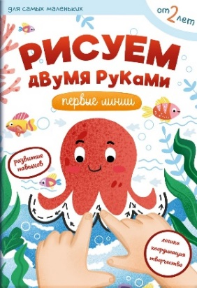 | 9785001783817 | НОВАЯ КНИГА
2 | 2.01.01.01.11.386 | Маленький барашек учится просить прощения | Это поучительная сказка о маленьком барашке, который порой вёл себя не очень хорошо и обижал друзей. Через яркие события, добрых героев и интересные задания малыши усвоят уроки того, как важно нести ответ-ственность за свои поступки. Эта история научит детей быть внимательными к близким, стараться никого не обижать, а если всё же так случилось - находить в себе смелость признать вину и попросить прощения. | 978-5-00178-379-4 | 2000 | 80 | 350.00 ₽ |  | 2026 | 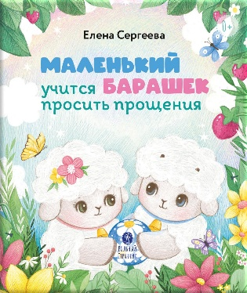 | 9785001783794 | НОВАЯ КНИГА
3 | 2.01.01.04.13.385 | Ежедневник с советами святителя Луки Крымского | Этот ежедневник - возможность каждый день получать мудрую поддержку от человека удивительной судьбы. Святитель Лука (Войно-Ясенецкий) прошел через гонения и лагеря, лечил людей скальпелем и молитвой и во всех испытаниях не потерял веры. Его слова - настоящее лекарство для души в моменты тревоги, усталости или сомнений. В ежедневнике собраны архивные фотографии мест жизни святителя Луки, что создает особую атмосферу на этих страницах. А советы святого врача помогают увидеть свет даже в самых обычных буднях. | 978-5-00178-374-9 | 2000 | 8 | 630.00 ₽ |  | 2026 | 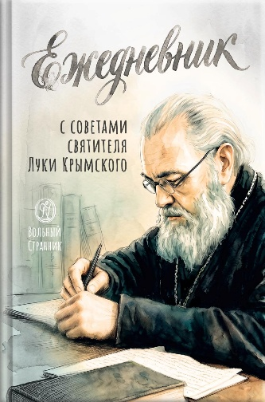 | 9785001783749 | НОВАЯ КНИГА
4 | 1.01.01.03.10.172 | Настольная книга для монашествующих и мирян. Сост. архимандрит Иоанн (Крестьянкин) | Книга эта составлена архимандритом Иоанном (Крестьянкиным) и названа им настольной. Она предназначена для помощи тем, кто стремится к «почести вышняго звания», к обретению верного и прямого пути ко спасению, дабы шествуя оным, благочестиво пожив на земле, наследовать и Царство Небесное. | 978-5-00178-372-5 | 2000 | 10 | 580.00 ₽ |  | 2026 | 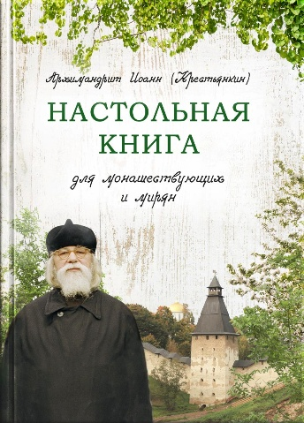 | 9785001783725 | Переиздание
5 | 2.01.01.01.11.238 | Заповеди блаженств. Запомним вместе с детьми | Как помочь ребёнку что-то запомнить? Лучше всего дети запоминают информацию, если она им интересна – через визуальное восприятие, общение и игру. И всё это вы найдёте на страницах этой книги: текст из Евангелия, яркие иллюстрации, стихи, задания. Читая книгу вместе с ребёнком, вы узнаете о евангельских заповедях блаженств, которые можно услышать на каждой литургии. Стихи и задания помогут ребенку понять, что такое заповеди блаженств, и увидеть, как эти заповеди можно соблюдать в повседневной жизни. С помощью этой книги каждый родитель сможет объяснить ребёнку смысл любой из заповедей. | 978-5-00178-376-3 | 2000 | 80 | 360.00 ₽ |  | 2026 | 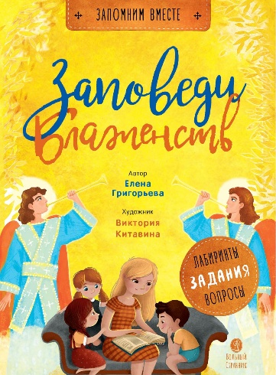 | 9785001783763 | Переиздание
6 | 2.01.01.01.11.349 | Детский помянник | Детский помянник - это: • Простые и понятные молитвы за родных, близких и даже обидчиков. • Молитвы за почивших родных, память о которых хранит детское сердце. • Яркие иллюстрации, которые понравятся малышам. • Крупный шрифт, удобный для самостоятельного чтения. Важный подарок на именины или день рождения. Для детей от 5 лет. | 978-5-00178-380-0 | 3000 | 80 | 190.00 ₽ |  | 2026 | 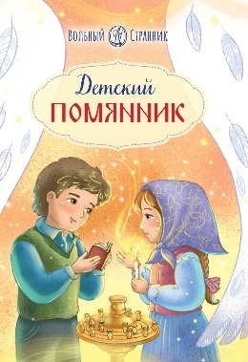 | 9785001783800 | Переиздание
7 | 2.01.01.03.06.209 | Жизнь замечательных семей. Анна Сапрыкина | В этой книге воссозданы истории жизни шести замечательных семей. - Реальный опыт построения семьи; - только достоверные источники; - текст построен на воспоминаниях и переписке; - советы по построению отношений между супругами, воспитанию и обучению детей, решению проблем подростков, планировке комнат в доме, организации досуга; - разные эпохи, культуры, страны, разное материальное положение героев. | 978-5-00178-375-6 | 3000 | 12 | 550.00 ₽ |  | 2026 | 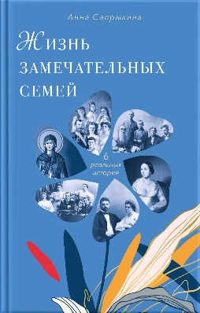 | 9785001783756 | Переиздание
8 | 1.01.01.01.11.382 | Чудеса живут повсюду | В семейном укладе очень хорошо иметь особенное время — время домашнего чтения и тихой беседы, доброй книжки, которая говорит маминым голосом. Именно такую книгу вы держите в руках. На этих страницах собраны замечательные стихи для детей о Божьем мире, что открывается из нашего окошка, о радостях, которые ожидают нас дома и на прогулке, в будни и праздники. Этот мир полон чудес, надо только научиться их замечать! | 978-5-00178-373-2 | 2000 | 50 | 330.00 ₽ |  | 2026 | 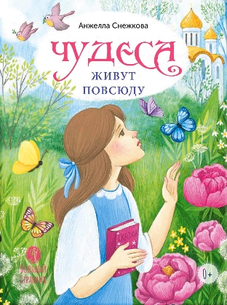 | 9785001783732 | НОВАЯ КНИГА
9 | 2.01.01.03.08.192 | Заметки на вырост. Игумен Нектарий (Морозов) | Человек очень часто проживает совершенно чужую, не свою жизнь. Отчего так? Оттого что до крайности мало людей, всерьез задающих себе этот вопрос: «Кто я?» — и так же всерьез пытающихся ответить на него. Гораздо проще плыть по течению, «просто жить», проходя дистанцию от рождения до смерти, не задумываясь о том, зачем дан нам этот удивительный дар бытия. И — вообще не догадываясь даже, что это дар. Игумен Нектарий (Морозов) | 978-5-00178-371-8 | 2000 | 12 | 680.00 ₽ |  | 2026 | 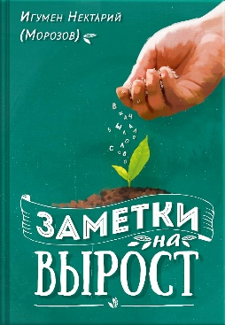 | 9785001783718 | Переиздание
10 | 3.01.01.03.07.003 | Псалтирь с поучениями Преподобного Паисия Святогорца |  | 978-5-00178-364-0 | 4000 | 20 | 320.00 ₽ |  | 2026 | 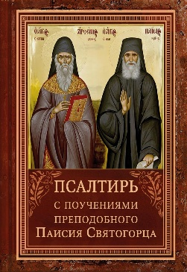 | 9785001783640 | Переиздание
11 | 2.01.01.03.14.333 | Биография в документах и фактах. Архимандрит Иоанн (Крестьянкин) | Отец Иоанн (Крестьянкин) (1910–2006) — исповедник веры, всероссийский старец, подвижник, стяжавший непрестанную молитву, получивший от Бога дар прозорливости, исцеления, а главное – утешения людей. В отце Иоанне сияла Любовь, видимая всем окружающим, а ведь Любовь – это венец совершенства. Совершенство стало результатом подвижнического жизненного пути, увенчавшегося праведной кончиной в день новомучеников и исповедников Российских, к которым принадлежит и сам отец Иоанн. Было предпринято несколько попыток издания биографии отца Иоанна, но из-за недостатка информации, недостоверности сведений, замалчивания фактов – ведь и сам батюшка, и окружавшие его люди многое тщательно скрывали, опасаясь ужесточения преследований, — появилась необходимость глубже погрузиться в эту тему, найти и изучить новые исторические источники, исправить неточности, восполнить пробелы. На сегодняшний день это самая полная и достоверная биография архимандрита Иоанна (Крестьянкина). | 978-5-00178-363-3 | 3000 | 10 | 680.00 ₽ |  | 2026 | 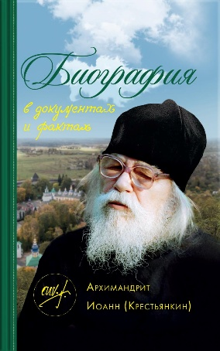 | 9785001783633 | Переиздание
12 | 3.01.01.03.07.336 | Псалтирь учебная с параллельным переводом на русский язык | Церковнославянский язык, на котором молится Русская Православная Церковь, для многих представляет большую сложность. Как научиться его понимать? Учебная Псалтирь поможет в этом, ведь в основу большинства молитв и богослужебных текстов положены именно псалмы. Точный, выразительный перевод на русский язык, созданный уникальными переводчиками — исповедниками веры, дает возможность не только понять, но и почувствовать церковнославянский язык, как родной. | 978-5-00178-365-7 | 3000 | 8 | 610.00 ₽ |  | 2026 | 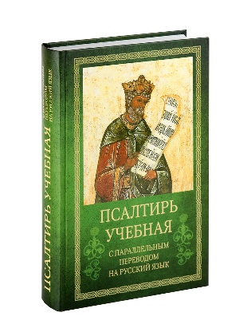 | 9785001783657 | Переиздание
13 | 2.01.01.03.06.381 | Как найти своё место в жизни | «Рыба ищет, где глубже, а человек – где лучше» – эта пословица никогда не потеряет своей актуальности. Но что именно лучше для каждого – иногда не так просто понять. Трудно бывает определиться с выбором профессии, спутника жизни, с местом жительства. Еще труднее порой ответить на вопросы: кто я и зачем я живу? В современном информационном поле можно найти множество советов – от психологов и экономистов, коучей и астрологов, — как устроить свою жизнь. Но проходя дорогостоящие тренинги и курсы, чаще всего человек ощущает еще большую растерянность. Книга, которую вы держите в руках, позволяет с помощью простой логики и рассуждения сделать собственные выводы о своем предназначении. | 978-5-00178-370-1 | 2000 | 20 | 200.00 ₽ |  | 2026 |  | 9785001783701 | НОВАЯ КНИГА
14 | 2.01.01.03.11.378 | Чудесное путешествие Нильса с дикими гусями. С православными комментариями | «Чудесное путешествие Нильса с дикими гусями» Сельмы Лагерлёф — захватывающая повесть-приключение, полная чудес и глубоких жизненных уроков. Уже более 120 лет эта книга помогает юным читателям поразмышлять о важности сострадания, благодарности и самоотверженности. Православные комментарии, включённые в текст, выявляют духовную суть, а великолепные иллюстрации создают неповторимую атмосферу и позволяют читателю стать непосредственным участником необыкновенного путешествия Нильса. | 978-5-00178-362-6 | 3000 | 4 | 800.00 ₽ |  | 2026 | 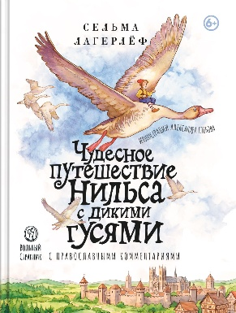 | 9785001783626 | НОВАЯ КНИГА
15 | 2.01.01.02.10.380 | Время быть вместе. Семейный календарь на 2027 год | «Время быть вместе» — семейный календарь на 2027 год. Здесь вы найдете тексты на каждый день для чтения всей семьей: • о жизни и подвигах великих святых; • о церковных праздниках и традициях; • практические советы по воспитанию детей; • важные цитаты святых отцов; • подборки хороших книг для семейного чтения; • советы специалистов о воспитании и образовании; • рецепты для постов и праздников. | 978-5-00178-3-688 | 2000 | 3 | 500.00 ₽ |  | 2026 |  | 9785001783688 | КАЛЕНДАРЬ НА 2027 г.
16 | 2.02.39.00.00.375 | Бог. Космос. Мы. Квартальный календарь на 2027 год | Этот календарь — для тех, кто хочет видеть небо не только глазами, но и сердцем. На его страницах — удивительный мир, созданный Творцом: от рождения далёких галактик до законов, по которым живёт Вселенная. Вас ждут вдохновляющие цитаты учёных и покорителей космоса, важные церковные даты и главные космические юбилеи года. Каждый месяц — напоминание о том, что Вселенная огромна, но мы в ней не случайны. | 978-5-00178-369-5 | 2000 | 25 | 750.00 ₽ |  | 2026 | 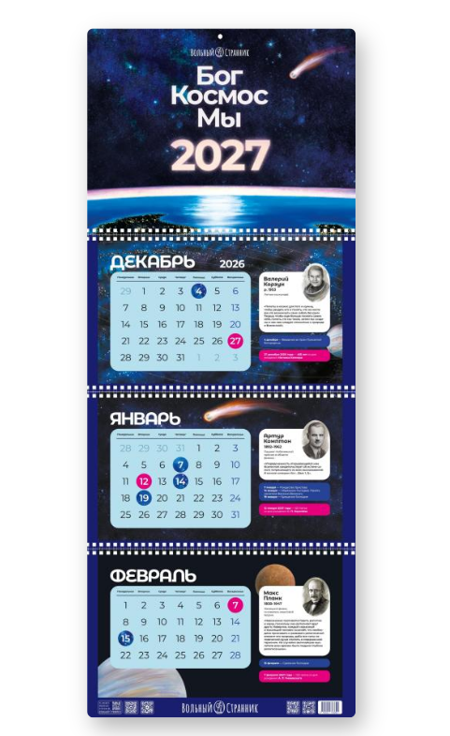 | 9785001783695 | КАЛЕНДАРЬ НА 2027 г.
17 | 2.02.39.00.00.376 | Жизнь как пример. Настольный календарь на 2027 год | Настольный календарь «Жизнь как пример» — это теплые и красочные портреты и знаковые цитаты любимых святых на каждый месяц из одноименной серии книг издательства «Вольный Странник». В календаре вы найдете обозначения постных и скоромных дней, а также главных церковных праздников. При создании календаря использованы иллюстрации художников Наталии Гудченко, Анны Ельчиной, Екатерины Скляровой, Ирины Шариковой, Светланы Шнякиной, Вячеслава Кривенко, Надежды Фроловой. | 978-5-00178-367-1 | 2000 | 30 | 600.00 ₽ |  | 2026 | 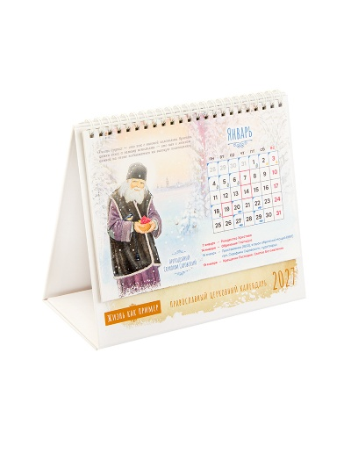 | 9785001783671 | КАЛЕНДАРЬ НА 2027 г.
18 | 3.01.01.03.07.001 | Молитвослов с поучениями архимандрита Иоанна (Крестьянкина) | Новое издание молитвослова в удобном карманном формате содержит все необходимые молитвы: утреннее и вечернее правила, правило ко Святому Причащению, избранные акафисты, тропари и кондаки воскресные и на двунадесятые праздники, Часы Святой Пасхи. Также в настоящую книгу вошли разные молитвы, читаемые православным христианином в течение дня и в разных обстоятельствах жизни. А настроиться на молитву, помнить о необходимости поддерживать себя ею в течение дня, жить с верой и упованием на всемогущую помощь Божию помогут мудрые, основанные на многолетнем опыте поучения о молитве дорогого старца архимандрита Иоанна (Крестьянкина), помещенные в новом молитвослове. | 978-5-00178-361-9 | 3000 | 32 | 350.00 ₽ |  | 2026 | 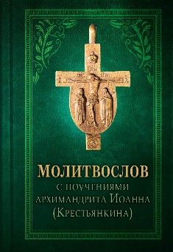 | 9785001783619 | Переиздание
19 | 2.01.01.02.11.373 | Православный мальчик | Православный мальчик ничем не отличается от мальчика неправославного, кроме одного – он с ранних лет начинает осознавать свою ответственность перед Богом и людьми. Интересные игры и задания, вопросы и поделки, собранные в этой книге, дают возможность юному читателю получить правильные ориентиры и необходимые навыки. Вы узнаете: • Как всё успевать • Как выйти из затруднительной ситуации • Как выучить стихотворение • Как побороть страх И ещё много-много нужного и интересного… | 978-5-00178-358-9 | 2000 | 20 | 500.00 ₽ |  | 2026 | 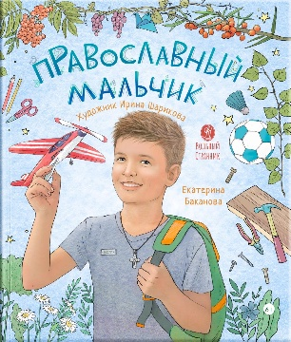 | 9785001783589 | НОВАЯ КНИГА
20 | 2.01.01.03.10.374 | Печорские истории. Воспоминания иконописца Галины Яковлевны Подопригоры | Что может быть ценнее воспоминаний очевидца? Для того чтобы познакомиться с прошлым – ничего более ценного нет и не может быть. Ведь каждый человек видит и вспоминает по-своему, внося неповторимый вклад в сохранение истории. Вы держите в руках уникальный документ – рассказы о Псково-Печерском монастыре и о жизни верующих в Советском Союзе в 1970–80-х годах. Автор воспоминаний – московская художница, иконописец Галина Яковлевна Подопригора – переехала из столицы в Печоры в 1970-х. Галина Яковлевна не только поделилась с нами воспоминаниями, она создала уникальный аудиоархив – записала на магнитофон и сохранила для потомков проповеди архимандрита Иоанна (Крестьянкина). | 978-5-00178-360-2 | 2000 | 12 | 650.00 ₽ |  | 2026 | 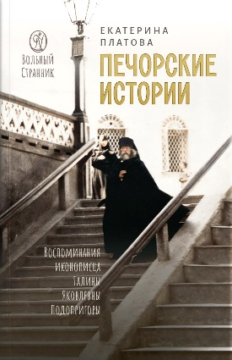 | 9785001783602 | НОВАЯ КНИГА
21 | 2.01.01.01.11.369 | Житие святителя Спиридона Тримифунтского в пересказе для детей с вопросами и заданиями | Это светлая и увлекательная история о самом главном: о том, что настоящее чудо рождается в добром сердце, которое верит и любит. С этой книгой в вашу жизнь войдёт удивительный святой – Спиридон Тримифунтский, который стал истинным другом для миллионов людей во всём мире. Что вы найдёте на этих страницах? • Интересные рассказы о жизни простого пастуха, ставшего великим святым. • Яркие иллюстрации и задания на внимательность, помогающие запомнить прочитанное. • Понятный язык, подходящий для детского восприятия. • Живые примеры доброты, честности и заботы о ближних. | 978-5-00178-355-8 | 3000 | 40 | 390.00 ₽ |  | 2026 | 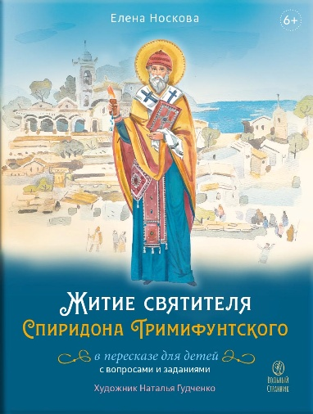 | 9785001783558
22 | 3.01.01.01.08.371 | Светившие во тьме. Пророки Ветхого Завета | Загадки и предсказания: что на самом деле говорили пророки? Готовы к путешествию в самое сердце древних тайн? Узнайте, как ветхозаветные пророки, исполненные мужества и послушания Богу, на протяжении веков готовили мир к пришествию Спасителя, Господа нашего Иисуса Христа. • Поймите неразрывную связь Ветхого и Нового Завета. • Расшифруйте символы и пророчества, которые раскрывают замысел спасения. • Посмотрите на историю древнего Израиля глазами тех, кого избрал Господь. Написанная ясным и глубоким языком, с подробными пояснениями и точными библейскими цитатами, эта книга станет надежным помощником как для начинающих, так и для опытных читателей Священного Писания. | 978-5-00178-359-6 | 2000 | 20 | 400.00 ₽ |  | 2026 | 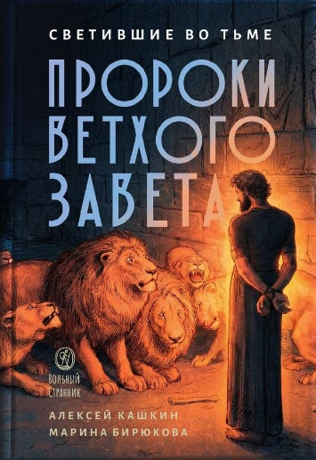 | 9785001783596
23 | 4.01.01.01.06.370 | Притчи о добродетелях. Сценарий музыкального спектакля | Эта книга адресована режиссёрам, педагогам, руководителям кружков и молодым исполнителям, которые ищут глубокий и интересный материал для постановки спектакля. Сценарий по мотивам притч не только служит средством творческой реализации, но и стимулирует интеллектуальное развитие, пробуждая способность критически мыслить и формировать собственное мнение. Он также даст возможность показать красоту христианской культуры и традиций, обогатив опыт молодых актёров уникальными художественными образами. | 978-5-00178-357-2 | 2000 | 80 | 210.00 ₽ |  | 2026 | 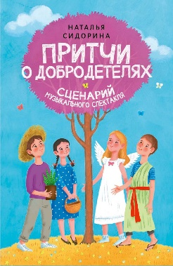 | 9785001783572
24 | 2.01.01.01.11.298 | Детская Псалтирь | Эта книга подойдёт для первого знакомства ребенка с Псалтирью. В неё включены самые запоминающиеся строчки из псалмов, которые мы часто слышим за богослужением. | 978-5-00178-356-5 | 3000 | 20 | 230.00 ₽ |  | 2026 | 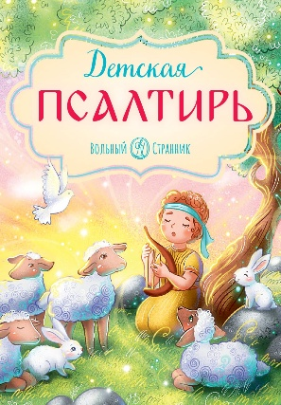 | 9785001783565
25 | 2.01.01.05.14.205 | Архимандрит Иоанн (Крестьянкин). Об антихристе, печати и последних временах | В наше тревожное время многих волнуют думы о близкой кончине мира. Оглядываясь вокруг, понимаешь, что, действительно, есть, о чем задуматься. Но так ли близок конец? И что делать каждому конкретному человеку, сталкиваясь с апокалиптическими явлениями современности? Старец Псково-Печерского монастыря архимандрит Иоанн (Крестьянкин), имевший духовные дары рассуждения и прозорливости, заранее ответил на многие вопросы сегодняшнего дня. | 978-5-00178-346-6 | 2000 | 20 | 380.00 ₽ |  | 2026 | 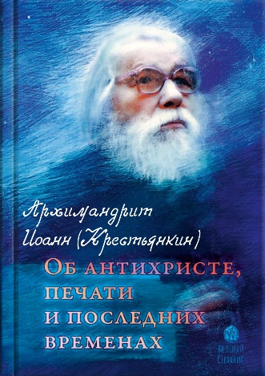 | 9785001783466
26 | 1.01.01.01.11.002 | 10 заповедей | Как помочь ребёнку что-то запомнить? Лучше всего дети запоминают информацию, если она им интересна – через визуальное восприятие, общение и игру. Всё это вы найдёте на страницах книги! Общаясь с ребёнком и выполняя совсем несложные, но интересные развивающие задания, вы вместе узнаете все 10 заповедей Божиих, о которых написано в Библии. С помощью этой книги каждый родитель сможет объяснить ребёнку смысл любой из заповедей. Кроме того, вы вместе откроете удивительный мир христианской символики, а еще и сможете обучить ребёнка счёту до 10. Прекрасного совместного времяпровождения в постижении Божественных заповедей! | 978-5-00178-352-7 | 2000 | 40 | 380.00 ₽ |  | 2026 |  | 9785001783527
27 | 2.01.01.01.11.261 | Первые навыки. Райский сад. Вырезаем | Эта книга поможет ребёнку: - научиться вырезать из бумаги; - развить мелкую моторику и внимание; - узнать интересные факты о растениях и животных. | 978-5-00178-351 | 3000 | 30 | 220.00 ₽ |  | 2026 | 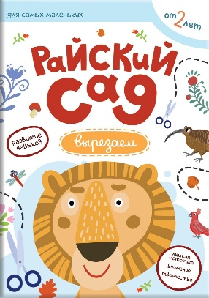 | 978500178351
28 | 2.01.01.01.11.293 | Жизнь как пример. Архимандрит Алипий (Воронов) | Каждому человеку Господь даёт разные таланты, каждый уникален: кто-то красиво поёт, кто-то пишет картины, кто-то лечит людей, кто-то понимает животных, кто-то сочиняет стихи, у кого-то дар учить детей... В серии «Жизнь как пример» вы познакомитесь с разными людьми – уже прославленными в лике святых, и не прославленными, но приумножившими таланты, данные им от Бога. Сможете ли вы чему-то научиться у них? Оптинский старец преподобный Варсонофий говорил, что святой даёт частицу своей крепости человеку, читающему его житие с верой, чего от души желаем тебе, дорогой читатель! Из этой книги вы узнаете: - о том, как прошедший всю Великую Отечественную войну солдат стал наместником Псково-Печерского монастыря; - о том, почему архимандрита Алипия называют «Великим Наместником»; - о том, почему безбожным властям не удалось закрыть Псково-Печерский монастырь; - о том, как смелость и чувство юмора, вместе с крепкой верой, помогают человеку совершить невозможное. | 978-5-00178-353-4 | 2000 | 40 | 400.00 ₽ |  | 2026 | 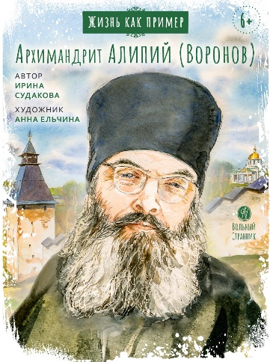 | 9785001783534
29 | 1.01.01.02.14.124 | Дела житейские и духовные. Мудрость, смекалка и юмор духовников и старцев | Православные подвижники умели дела житейские наполнить духовным смыслом. И делали это не нарочито, а с улыбкой, используя добрую шутку. Рассказанные в книге истории из жизни разных прославленных и непрославленных подвижников Церкви помогут найти правильное направление духовной жизни современным христианам. Без мечтательности, высокопарности, в духе православного реализма. | 978-5-00178-340-4 | 2000 | 40 | 350.00 ₽ |  | 2026 | 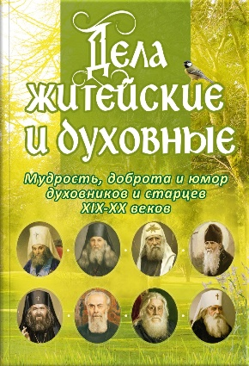 | 9785001783404
30 | 2.01.01.01.11.368 | Детский Тропарион | Тропарион – сборник тропарей, то есть молитв, посвящённых Господу, Богородице, святым. В этой книжке с яркими иллюстрациями вы найдёте тропари самых важных церковных праздников. Тропарионом можно пользоваться дома, брать его с собой в храм или в путешествие. | 978-5-00178-349-7 | 2000 | 60 | 280.00 ₽ |  | 2026 | 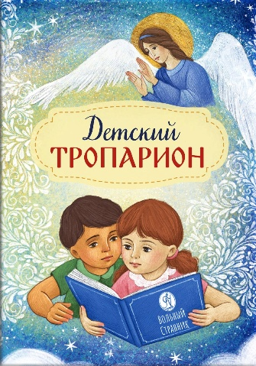 | 9785001783497
31 | 1.01.01.01.11.003 | Блокадный бегемот и девочка | Девочка Галя вместе с папой, мамой и братом жила в Ленинграде. Она закончила первый класс и собиралась ехать в деревню к бабушке. Но всё получилось по-другому. 22 июня 1941 года фашисты объявили нам войну и очень быстро окружили Ленинград. Но город не сдался. Тогда немцы решили стереть его с лица земли. Начались непрерывные артиллерий¬ские обстрелы и воздушные атаки. Наступила суровая морозная зима. По карточкам стали выдавать всего 125 граммов хлеба. Ленинградцев спасала «Дорога жизни», которая проходила по льду Ладожского озера. По ней в город везли муку, крупу, сахар, а обратным рейсом эвакуировали в тыл женщин и детей. О жизни девочки Гали и её родных в блокадном Ленинграде вы узнаете из этой книжки. | 978-5-00178-347-3 | 2000 | 30 | 390.00 ₽ |  | 2026 | 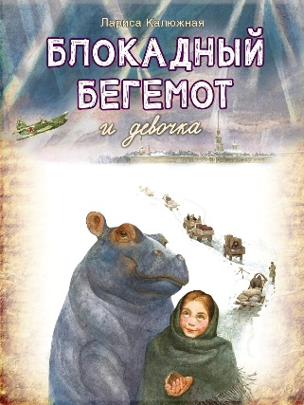 | 9785001783473
32 | 2.01.01.01.11.335 | Блокадный бегемот и ленинградцы | В этой книге рассказывается о жизни в блокадном Ленинграде в годы Великой Отечественной войны. Вы узнаете о стойкости простых жителей блокадного города, на которых обрушились холод и голод, тысячи бомб и снарядов. Откуда ленинградцы брали силы, чтобы жить, двигаться, трудиться на заводах, тушить зажигалки? Зачем нужно было в голодающем блокадном городе исполнять симфонию Шостаковича, ставить спектакли в театрах, спасать в зоосаде бегемота? Ответы на эти вопросы вы получите, прочитав книгу «Блокадный бегемот и ленинградцы», которая является продолжением книги «Блокадный бегемот и девочка». | 978-5-00178-348-0 | 2000 | 20 | 400.00 ₽ |  | 2026 | 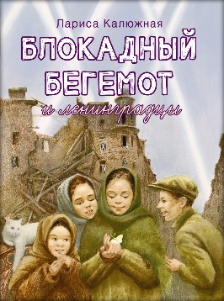 | 9785001783480
33 | 2.01.01.03.08.212 | Твое Воскресение. Митрополит Тихон (Шевкунов) | Живое ощущение пульса вечности, отзывающегося в каждом христианине, особенно переживается в праздник Пасхи — Воскресения. Маленькие дети до взросления отчетливо осознаю́т, что смерть — это нечто совершенно чуждое, непонятное и противоестественное человеку. Мы, взрослые, хорошо помним это детское ощущение реальности вечности как одну из констант бытия только что вошедшего в Божий мир человека. Но даже когда человек взрослеет или приближается к концу жизни, ощущение абсурдности собственной смерти не покидает его до последней минуты. Это может засвидетельствовать каждый врач и каждый священник. И это совсем не какие-то психологические феномены, не самообман. Это поразительная реальность, открытая человеку. И Воскресение Христово говорит нам о том, что мы не ошибаемся: смерти для души человеческой, для человеческой личности нет. Митрополит Тихон (Шевкунов) | 978-5-00178-332-9 | 5000 | 16 | 630.00 ₽ |  | 2026 | 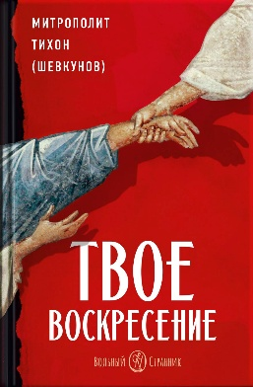 | 9785001783329
34 | 2.01.01.01.11.248 | Святитель Лука Крымский. Научись у святого | Каждому человеку Господь даёт разные таланты, каждый уникален: кто-то красиво поёт, кто-то пишет картины, кто-то лечит людей, кто-то понимает животных, кто-то сочиняет стихи, у кого-то дар учить детей... В серии «Жизнь как пример» вы познакомитесь с разными людьми – уже прославленными в лике святых, и не прославленными, приумножившими таланты, данные им от Бога. Сможете ли вы чему-то научиться у них? Из этой книги вы узнаете: - об удивительном враче и священнослужителе, близком нам по времени; - о том, что такое исповедничество; - об исторических событиях ХХ века; - о том, как можно отказаться от земных почестей и славы ради служения Христу; - о том, как сохранять верность Богу в самых тяжелых жизненных ситуациях. | 978-5-00178-339-8 | 3000 | 40 | 410.00 ₽ |  | 2026 | 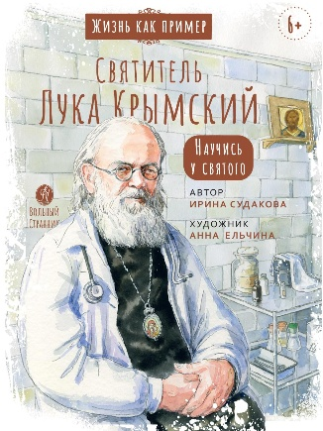 | 9785001783398
35 | 2.01.01.01.11.332 | Святой патриарх Тихон. Научись у святого | Патриарх Тихон возглавил Русскую Православную Церковь в один из самых сложных для страны периодов – период междоусобной брани и гражданской войны. После революции в 1917 году к власти пришли большевики. В их идеологии не было места Богу и религии, поэтому верующие подвергались убийствам, репрессиям и гонениям, а храмы разоряли и оскверняли. В этой книге рассказывается о кротком и смиренном патриархе, человеке особого мужества и самоотверженности, подвижнике веры и любви, который смог сохранить Церковь в самое тяжелое для нее время. | 978-5-00178-338-1 | 3000 | 30 | 410.00 ₽ |  | 2026 | 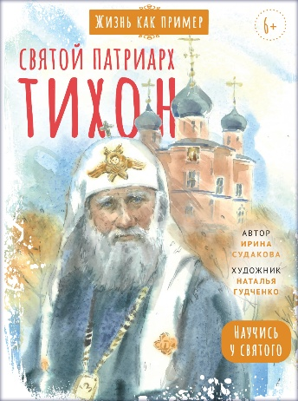 | 9785001783381
36 | 1.01.01.03.06.142 | Анна Сапрыкина. Православные праздники в современной семье. | Как встретить праздник всей семьей, рассказать детям о праздниках и постах, подготовиться к богослужениям, сделать народные традиции частью жизни семьи? В этой книге вы найдете рецепты праздничных блюд и детских поделок, идеи организации бытовых вопросов, примеры пошаговой подготовки к каждому церковному празднику. А еще здесь собраны рассказы о живом опыте современных семей, которые живут в ритме церковной жизни. Автор книги – мама семерых детей, специалист по теории и истории педагогики, кандидат педагогических наук, преподаватель курса «Семейная педагогика» и ведущая колонки «Материнские заметки» на портале Православие.Ру. | 978-5-00178-335-0 | 2000 | 6 | 650.00 ₽ |  | 2026 | 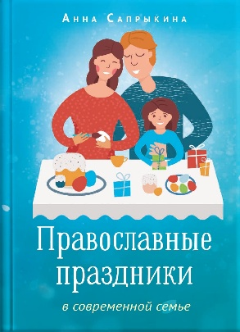 | 9785001783350
37 | 1.01.01.05.06.002 | Материнские заметки | АННА САПРЫКИНА — педагог и мама семерых детей показывает, как это можно устроить. Как семья может быть доброй и эффективно работающей образовательной средой. В этой книге можно найти: • размышления о философии семьи и образования; • рассуждения о влиянии отношений родителей на воспитание детей; • истории из жизни семей знаменитых ученых; • опыт воспитания и обучения детей в духе православной традиции; • а главное – огромное количество практических идей | 978-5-00178-334-3 | 3000 | 12 | 600.00 ₽ |  | 2026 |  | 9785001783343
38 | 3.01.01.02.06.317 | Мысли великих… | Известные всему миру ученые, философы и политики, поэты и писатели, врачи и полководцы, давшие миру самые главные открытия, одержавшие важные для их народов победы, подарившие миру прекрасные произведения искусства, оставили нам не менее ценное достояние — свой жизненный опыт, выраженный в слове. О Боге и вере, о красоте евангельских истин, о любви к ближнему и воспитании детей, о прекрасном мире вокруг нас, о любви к Родине говорят со страниц этой книги великие люди. | 978-5-00178-334-2 | 4000 | 24 | 400.00 ₽ |  | 2026 | 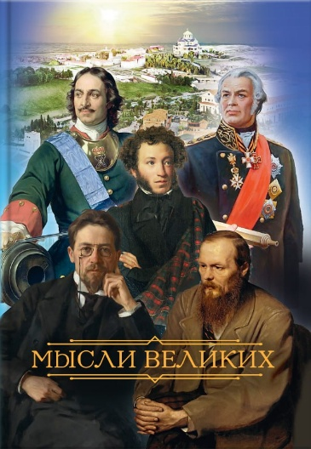 | 9785001783342
39 | 2.01.01.01.11.260 | Первые навыки. Сотворение мира. Рисуем | Эта книга поможет: - рассказать малышу, как Бог сотворил мир; - развить мелкую моторику, логику и фантазию; - запомнить названия растений и животных. | 978-5-00178-246-9 | 3000 | 30 | 300.00 ₽ |  | 2026 |  | 9785001782469
40 | 2.01.01.01.11.258 | Первые навыки. Устройство храма. Наклейки | Эта книга поможет: - познакомить малыша с устройством православного храма; - развить мелкую моторику, логику и внимание; - запомнить названия деталей интерьера и предметов в храме. | 978-5-00178-343-5 | 3000 | 50 | 350.00 ₽ |  | 2026 | 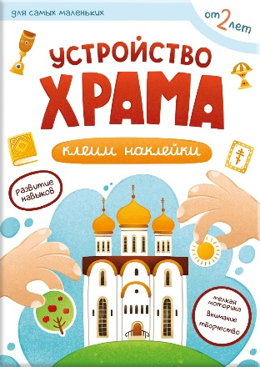 | 9785001783435
41 | 3.01.01.03.07.137 | Святое Евангелие (Красное) |  | 978-5-00178-224-7 | 3000 | 10 | 600.00 ₽ |  | 2026 | 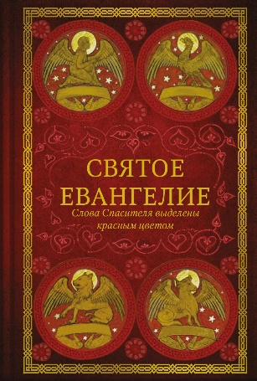 | 9785001782247
42 | 2.01.01.01.11.330 | Жизнь как пример. Преподобный Илья Муромец | Из этой книги вы узнаете: - как не отчаиваться, даже если ты болен и прикован к постели; - как немощь человеческая побеждается силой Божией; - как герой русских былин, который сражался с разбойниками и «идолищем поганым», стал духовным воином и небесным защитником русской земли; - как и где можно попросить о помощи этого удивительного русского святого. | 978-5-00178-342-8 | 3000 | 40 | 410.00 ₽ |  | 2026 | 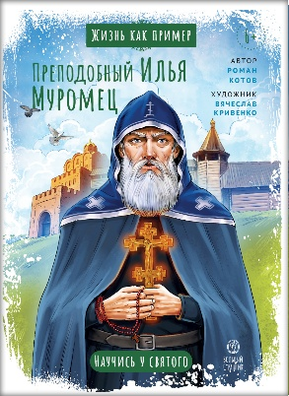 | 9785001783428
43 | 2.01.01.01.11.318 | Житие блаженной Ксении Петербургской в пересказе для детей | Дорогие дети и взрослые! В этой книге вы найдёте: • простой и интересный рассказ, понятный ребёнку от 5 лет; • иллюстрации Анны Ельчиной, наполненные теплом и добротой; • краткие пояснения понятий, встречающихся в тексте; • интересные задания, которые можно выполнять в процессе чтения. Из этой книги вы узнаете о подвиге юродства и получите ответ на вопрос, почему святую Ксению называют блаженной и чудотворицей. | 978-5-00178-350-3 | 3000 | 50 | 390.00 ₽ |  | 2026 | 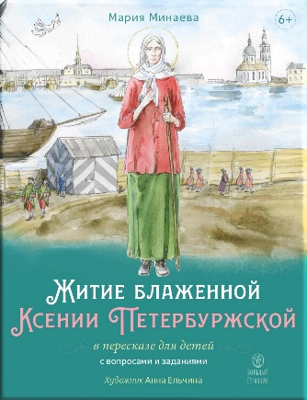 | 9785001783503
44 | 2.01.01.03.14.323 | Один Бог знает, кто такой Габриэл. Воспоминания Кетеван Бекаури | На страницах этой книги Кетеван Бекаури поделилась очень личными воспоминаниями. Рассказы ее представляют большой интерес, поскольку Кетеван на протяжении четырех лет практически ежедневно находилась рядом со старцем Гавриилом (Ургебадзе). Кетеван произносит его имя по-грузински — Габриэл. Большинство историй, рассказанных автором, публикуются впервые. Это предельно честные воспоминания об одном из самых почитаемых современных грузинских святых, который из любви к Богу принял на себя сложнейший подвиг юродства. Невероятно искренние, эти истории полны веры и доверия Богу, тепла и глубины, юмора и грузинского колорита. Книга не просто знакомит читателя с событиями из жизни старца Гавриила, но позволяет прикоснуться к уникальному духовному опыту этого святого. | 978-5-00178-329-9 | 3000 | 5 | 700.00 ₽ |  | 2026 | 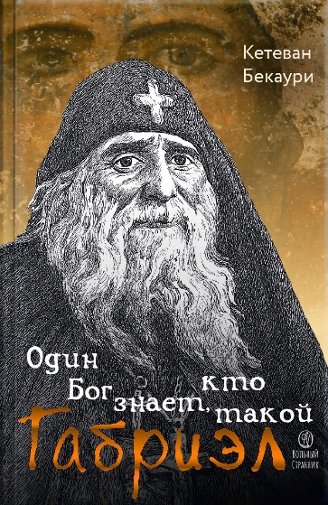 | 9785001783299
45 | 2.01.01.01.11.300 | Великий пост. Шаг за шагом к Пасхе. Сапрыкина Анна | Это издание просто и наглядно покажет, что такое Великий пост, смысл и задачи этого особенного времени; поможет детям и их родителям осмысленно пройти Великий пост и Страстную седмицу, подготовиться ко встрече с Пасхой – день за днём, ступенька за ступенькой. • Для детей с 5 лет, подростков и взрослых (несколько уровней погружения); • для тех, кто постится впервые и для тех, кто не первый год проводит в ритме церковной жизни; • чтения и задания на каждый день поста; | 978-5-00178-259-9 | 5000 | 12 | 500.00 ₽ |  | 2026 | 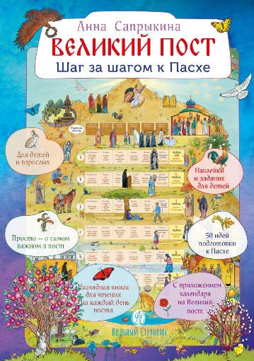 | 9785001782599
46 | 2.01.01.03.05.367 | Дельфис. Начало | Аня, обычная двенадцатилетняя девочка, сирота и изгой среди одноклассников, попадает в Дельфис — таинственную страну, где правят доброта и мудрость. Здесь она обретает всё, чего была лишена: верных друзей, бесстрашие и первую любовь. Но сможет ли она, вернувшись в реальный мир, принести свет Дельфиса с собой? Будут ли Аня и её новые друзья из Дельфиса смело противостоять обманщику Блаффу, который стирает границы между добром и злом и сеет хаос в обоих мирах? Это история о том, что самый важный портал — это портал внутрь собственного сердца, где человек делает главный решительный выбор между Светом и тьмой. «Дельфис. Начало» — первая книга трилогии, которая напомнит каждому, что возможность изменить свою жизнь есть всегда. | 978-5-00178-325-1 | 3000 | 12 | 750.00 ₽ |  | 2026 |  | 9785001783251
47 | 2.01.01.02.12.366 | Знакомство с православием | Иеромонах Анастасий (Байков), одаренный и опытный миссионер, находит простые, доступные, доверительные и теплые слова, объясняя очень сложные, на первый взгляд, вещи. Зачем мы живём? Почему есть люди верующие и неверующие? Кто такой Бог? Как стать счастливым? На эти и многие другие вопросы читатели найдут ответ в этой книге. «Когда-то знакомство с Православием круто изменило мою жизнь к лучшему, – пишет автор. – Верю, что поможет и вам». | 978-5-00178-322-0 | 3000 | 18 | 450.00 ₽ |  | 2026 | 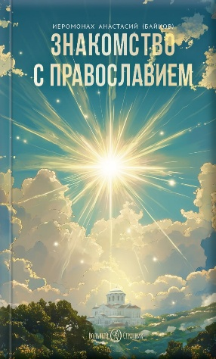 | 9785001783220
48 | 1.01.01.02.05.005 | Юродивый. Преподобный Гавриил Ургебадзе | Книга Татьяны Раровой рассказывает о жизни, служении, проповеди и духовных наставлениях архимандрита Гавриила (Ургебадзе). В книгу вошли воспоминания о старце, рассказ о его жизненном пути, испытаниях и подвигах. Ключевое внимание уделено духовным подвигам преподобноисповедника Гавриила — юродству, проповеди Православия в годы богоборчества, несению креста за свой народ. Отдельно рассматривается суть юродства во Христе на основе святоотеческого предания. Особое внимание автор уделяет наставлениям и пророчествам отца Гавриила, особенно актуальным для современного человека, стремящегося ко спасению души. | 978-5-00178-327-5 | 3000 | 10 | 450.00 ₽ |  | 2026 | 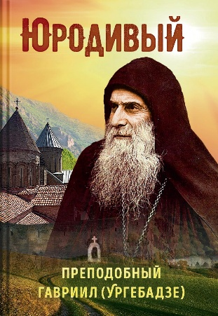 | 9785001783275
49 | 2.01.01.01.11.254 | Дни творения. Книга с наклейками. | Из этой книги ребёнок узнает, как Бог сотворил наш мир и всё живое за семь дней. В книге содержится много интересных фактов о растениях, насекомых, птицах и зверях. Как из икринки получается лягушка? Как из крошечного семечка вырастает большое дерево? Откуда мы знаем о динозаврах? Почему самец павлина наряднее самочки? Чем питаются хищники? Под какими деревьями можно найти грибы? Яркие наклейки помогут ребёнку найти ответы на эти и другие важные вопросы о нашей планете и все хорошенько запомнить. | 978-5-00178-326-8 | 3000 | 30 | 450.00 ₽ |  | 2026 | 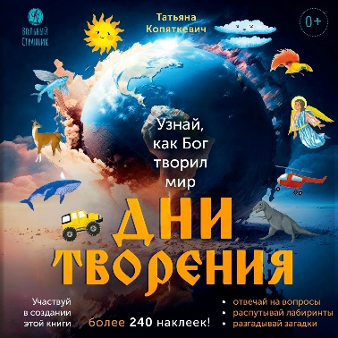 | 9785001783268
50 | 2.01.01.01.11.364 | Маленький барашек учится трудолюбию | Откройте дверь в мир приключений маленького барашка! В книге вас ждут: Яркая и добрая сказка, полная юмора и удивительных открытий Весёлые иллюстрации, привлекающие внимание детей Простые диалоги, понятные даже малышам Советы, задачки, игры Поучительная история о важности трудолюбия и взаимопомощи | 978-5-00178-328-2 | 3000 | 50 | 280.00 ₽ |  | 2026 | 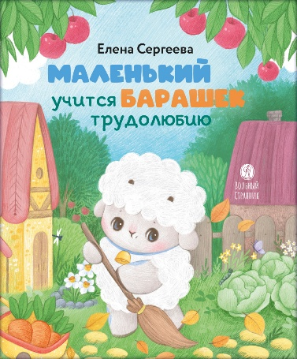 | 9785001783282
51 | 2.01.01.01.11.363 | Великомученик Георгий Победоносец. Научись у святого | Эта книга познакомит вас с историей настоящего героя – святого Георгия Победоносца, чьё мужество и доброе сердце стали примером для многих поколений. Читатель через захватывающее повествование и красочные иллюстрации погрузится в атмосферу старинных преданий и удивительных приключений. Детям обязательно придётся по душе лёгкий слог, яркие образы и интересные истории, которые учат верить в добро, дружбу и справедливость. Пусть эта книга станет вашим семейным сокровищем, которое сохранится на долгие годы. | 978-5-00178-323-7 | 3000 | 40 | 390.00 ₽ |  | 2026 | 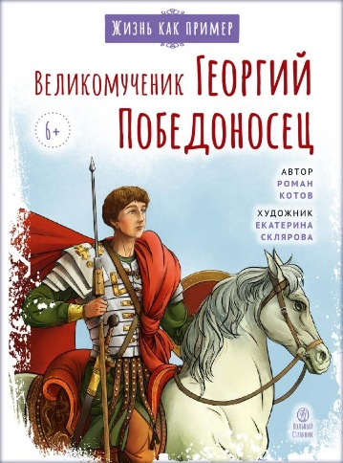 | 9785001783237
52 | 2.01.01.03.05.359 | Там, где осталось детство | Насте скоро исполнится 16. Она выросла в верующей семье, с детства ходит в храм, многое знает о церковной жизни. При этом она – обычная девочка на пороге взросления. Последний раз Настя отправляется в летний лагерь, который очень любит. Ей хотелось бы хоть немного продлить детство, но неизбежно происходит взросление. Отношения с друзьями, поиск ответов на недетские вопросы, первая любовь – напряженное, трудное и прекрасное время. Настя вернется из лагеря не такой, какая уехала туда… | 978-5-00178-319-0 | 2000 | 18 | 550.00 ₽ |  | 2026 | 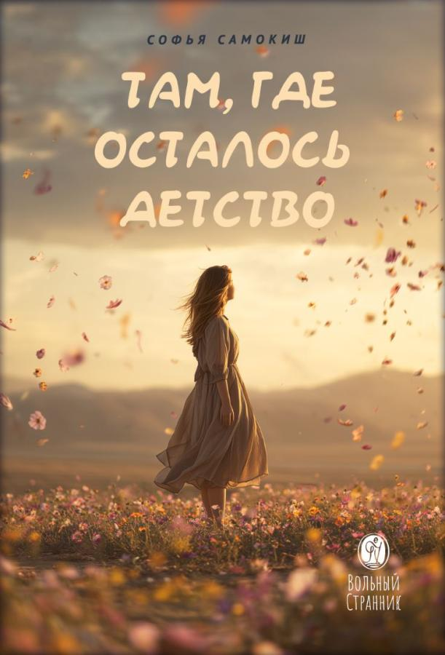 | 9785001783190
53 | 1.01.01.03.08.005 | Жить в присутствии Бога | Архимандрит Эмилиан (Вафидис, 1934–2019) — один из самых удивительных подвижников нашего времени. Всегда радостный и приветливый, благородный старец. Все его силы и труды были всецело устремлены к монашеской жизни, ее возрождению и обновлению. Проводя ночи в бдении и непрестанной молитве, отец Эмилиан тщательно исследовал святоотеческие труды и тексты об организации жизни православного монашества. Всего себя отец Эмилиан отдавал духовническому служению. «Независимо от того, чувствуем мы Божие присутствие или забываем о Боге, достигли богопознания или погружены в неведение, живем в грехе или стремимся к святости, — Господь жив. А если это так, то для каждого из нас надежда никогда не потеряна, мы можем быть уверены в Господе. Мы предстоим распятому Господу, значит, мы всегда находимся перед Ним, Его благодать близка, и Его рука всегда рядом, чтобы в любой момент нас поддержать и спасти». Архимандрит Эмилиан | 978-5-00178-314-5 | 3000 | 8 | 650.00 ₽ |  | 2026 | 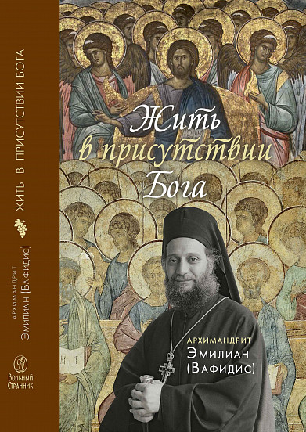 | 9785001783145
54 | 4.01.01.01.11.215 | Детский молитвослов | Красочный молитвослов для детей поможет ребёнку начать свой самый важный в жизни разговор – разговор с Богом. | 978-5-00178-324-4 | 3000 | 200 | 280.00 ₽ |  | 2026 | 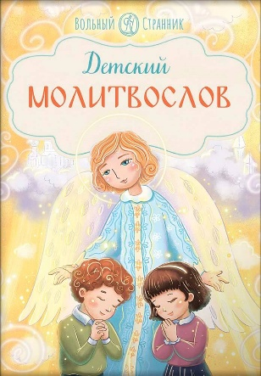 | 9785001783244
55 | 2.01.01.03.11.214 | Это – просто космос. Иллюстрированная энциклопедия | Как появилась Вселенная? Из чего состоят звёзды? Откуда взялись планеты и их спутники? Почему на Земле зародилась жизнь? Загадки космоса будоражат воображение человечества с тех самых пор, как первые люди взглянули на небо. Не случайно на непростом, но увлекательном пути к разгадкам тайн мироздания многие выдающиеся учёные обретали веру. Она озаряла светом их путь, помогала двигаться вперёд, не отступать перед сложностями, но преодолевать препятствия и не падать духом. | 978-5-00178-313-8 | 3000 | 12 | 1100.00 ₽ |  | 2026 | 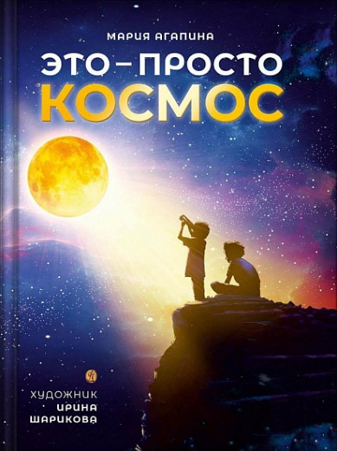 | 9785001783138
56 | 2.01.01.02.11.308 | Верую! Наглядное объяснение Символа веры | Книга предназначена для родителей, педагогов и крёстных, которые хотят объяснить детям основы веры, а также для всех, кто интересуется основами христианского учения, истоками русской и мировой культуры. От автора книг «Литургия. Самая главная служба», «Всенощная. Вечерняя служба», «Великий Пост. Шаг за шагом к Пасхе» и других популярных интерактивных пособий для детей и взрослых. | 978-5-00178-317-6 | 10000 | 20 | 600.00 ₽ |  | 2026 | 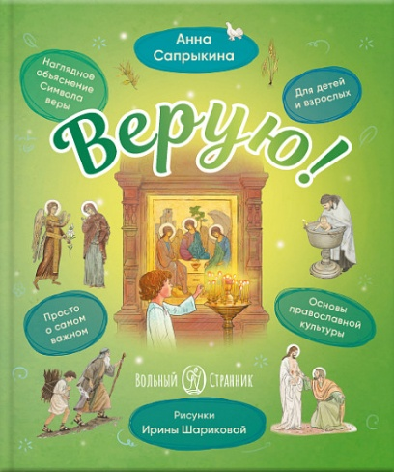 | 9785001783176
57 | 2.01.01.03.08.245 | Радость покаяния. Митрополит Тихон (Шевкунов) | Покаяние — это не то, о чем, как правило, думают далекие от Церкви люди. Не нарочитое и тупое самоуничижение, а мужественная правда о себе самом. По-гречески покаяние — метанойя — изменение ума. После него человек совершенно по-новому начинает смотреть на самого себя. Зрелище, правда, не для слабонервных. Оно и великих святых повергало в ужас и содрогание. Зато правда дорогого стоит. И еще — эта правда открывает доселе неизведанный вечный, но абсолютно реальный, наполненный жизнью мир, прекрасней и поразительней которого нет — мир с Богом. Митрополит Тихон (Шевкунов) | 978-5-00178-315-2 | 5000 | 12 | 580.00 ₽ |  | 2026 |  | 9785001783152
58 | 2.01.01.01.11.329 | Жизнь как пример. Юрий Гагарин | В серии «Жизнь как пример» мы начинаем рассказывать не только о святых, но и об обычных людях, жизнь которых тем не менее может быть для нас примером. Один из таких людей – Юрий Алексеевич Гагарин. В этой книге рассказывается о детстве, юности и подвиге первого космонавта Земли, который жил так, что мы и сейчас многому можем научиться у него. Из этой книги вы узнаете: - как честность, мужество и трудолюбие могут привести к великим свершениям; - как важно воспитывать в себе силу духа; - как можно сохранить скромность и простоту, оказавшись даже на вершине славы. | 978-5-00178-320-6 | 3000 | 40 | 390.00 ₽ |  | 2026 |  | 9785001783206
59 | 2.01.01.01.11.358 | О принце Готфриде, рыцаре Рождественской звезды | Книга «О принце Готфриде, рыцаре Рождественской звезды» — это вдохновляющая история о смелом принце, который отправляется в опасное странствие, чтобы спасти свою землю от зла и обрести истинное счастье. Повесть погрузит вас в атмосферу средневекового мира, наполненного приключениями и героизмом. Вместе с принцем Готфридом вы прикоснётесь к тайнам истории, древнейшим легендам и символам вечных ценностей — доброте, верности и справедливости. Вы узнаете, как вера, любовь и надежда помогают преодолеть любые испытания и привести нас к свету Христова Рождества. | 978-5-00178-318-3 | 3000 | 10 | 650.00 ₽ |  | 2026 |  | 9785001783183
60 | 2.01.01.03.06.357 | Гибель империи. Византийский урок. | Гибель империи. Византийский урок» — это не просто исторический труд, а философско-культурологическое эссе, призывающее читателей задуматься о вечных вопросах человеческого бытия, государственного строительства и духовного наследия. Книга написана живым языком, насыщена яркими историческими примерами и глубокими размышлениями о природе власти, ответственности правителей перед народом и судьбой государства. На основании уникальных исторических фактов и анализе духовного состояния византийского общества автор раскрывает истину, лежащую в основе падения великой цивилизации. • Почему империя, просуществовавшая тысячелетие, рухнула изнутри? • Какие уроки мы можем извлечь из опыта прошлого? Книга научит понимать исторические процессы и предвидеть возможные последствия решений, принимаемых в настоящее время. | 978-5-00178-333-6 | 4000 | 10 | 850.00 ₽ |  | 2026 |  | 9785001783336
61 | 2.01.01.01.11.189 | Самый дорогой рождественский подарок. Рассказ. | Дети очень любят подарки! Какие только пожелания не услышишь от малышей: игрушки, одежда, гаджеты... Но наш герой просил родителей подарить ему на Рождество совершенно необычный подарок — такого не купишь ни в одном магазине... А получив его, он признался, что именно этого он так ждал! Устраивайтесь поудобнее, а мы расскажем вам поистине чудесную историю о том, как исполнилось самое заветное пожелание одного очень искреннего и чистого сердца! | 978-5-00178-311-4 | 3000 | 160 | 260.00 ₽ |  | 2026 |  | 9785001783114
62 | 2.01.01.01.11.355 | Маленький барашек учится послушанию | Откройте дверь в мир смелых приключений маленького барашка! В книге вас ждут: • Яркая и добрая сказка, полная юмора и удивительных открытий. • Весёлые иллюстрации, привлекающие внимание юных читателей. • Простые диалоги, понятные даже малышам. • Советы, задачки, игры… • Поучительная история о важности послушания и взаимопомощи. | 978-5-00178-312-1 | 3000 | 50 | 280.00 ₽ |  | 2026 |  | 9785001783121
63 | 3.01.01.03.07.354 | Евангелие от Марка. Встреча с Богом | Издание предназначено для первого знакомства с Евангелием, а также для ежедневного чтения Слова Божия на всяком месте, во всякое время. | 978-5-00178-307-7 | 4000 | 20 | 180.00 ₽ |  | 2026 |  | 9785001783077
64 | 2.01.01.03.11.168 | Малый патерик. Истории о древних подвижниках. Слова, полезные для маленьких. | Дорогой друг! У тебя в руках — настоящее сокровище! Особенно если ты любишь читать жития святых — эта книга точно не оставит тебя равнодушным! • Ты узнаешь о том, что такое патерик, какие они бывают и сколько патериков существует. • Прочитаешь и ещё не раз будешь перечитывать 17 удивительных рассказов о жизни древних подвижников, отобранных из самых знаменитых патериков. • Живой и лёгкий пересказ, яркие иллюстрации помогут подружиться с удивительными святыми. • Через жития святых ты сможешь познакомиться с яркими образцами жизни по евангельским заповедям. Они обязательно оставят в твоей душе свет искренней любви к Богу и людям, научат настоящему мужеству и помогут сохранить нерушимую веру. | 978-5-00178-302-2 | 2000 | 16 | 400.00 ₽ |  | 2026 |  | 9785001783022
65 | 2.01.01.03.11.170 | Библия в рассказах для детей с иллюстрациями | «Библия в рассказах для детей» — многолетний труд, созданный для того, чтобы помочь ребенку узнать и полюбить Священную Историю. Библейские сюжеты проиллюстрированы современной православной художницей Александрой Нуракишевой. Иллюстрации сопровождают сюжеты из Ветхого и Нового Заветов и сами по себе благовествуют о великих событиях Священной Истории. В чем уникальность этой книги? • Прямые цитаты из Священного Писания выделены курсивом и дополнены текстом, адаптированным для детей. • Великолепные иллюстрации, которые с интересом будут рассматривать и взрослые, и дети. • Книга рассчитана на широкий круг читателей, она будет интересна тем, кто только знакомится с Библией, и тем, кто уже прочел эту Книгу книг. | 978-5-00178-289-6 | 2000 | 4 | 2150.00 ₽ |  | 2026 |  | 9785001782896
66 | 2.01.01.03.11.219 | Библия в рассказах для детей с иллюстрациями (переиздание) | «Библия в рассказах для детей» — многолетний труд, созданный для того, чтобы помочь ребенку узнать и полюбить Священную Историю. Библейские сюжеты проиллюстрированы современной православной художницей Александрой Нуракишевой. Иллюстрации сопровождают сюжеты из Ветхого и Нового Заветов и сами по себе благовествуют о великих событиях Священной Истории. В чем уникальность этой книги? • Прямые цитаты из Священного Писания выделены курсивом и дополнены текстом, адаптированным для детей. • Великолепные иллюстрации, которые с интересом будут рассматривать и взрослые, и дети. • Книга рассчитана на широкий круг читателей, она будет интересна тем, кто только знакомится с Библией, и тем, кто уже прочел эту Книгу книг. | 978-5-00178-116-5 | 2000 | 4 | 2150.00 ₽ |  | 2026 |  | 9785001781165
67 | 2.01.01.02.06.353 | Животворящая святыня. Топловский Свято-Троице-Параскевиевский женский монастырь | Среди дивного разнообразия крымской природы, меж гор, в долине — расположилась святая обитель — Топловский Свято-Троице-Параскевиевский женский монастырь. Место с богатой историей и место, богатое людьми, когда-то населявшими монастырь — настоящими подвижниками и тружениками. Место, в которое стремятся паломники из разных уголков земли — утолить духовную жажду, получить исцеление телесных болезней. Добрая слава о монастырских святынях, о его целебных источниках, о гостеприимном укладе привлекают множество людей, каждый из которых хочет узнать историю монастыря. История эта увлекательна, и чем больше вникаешь в нее, тем с более неожиданной стороны открываются связи времен, лиц и событий, тем полнее раскрывается перед нами уже осуществившаяся часть Божественного замысла. | 978-5-00178-306-0 | 6000 | 20 | 400.00 |  | 2026 |  | 9785001783060
68 | 3.01.01.03.07.002 | Святое Евангелие (малый формат) | По слову святых отцов, нам необходимо ежедневно изучать Святое Евангелие. Устраивать и постоянно проверять по нему свою жизнь. Чтобы Евангелие всегда было с нами, мы издали его в новом удобном формате. Это издание легко взять с собой в храм, в путешествие или паломничество. Еще в этой книге - крупный шрифт и оригинальная обложка, чтобы всем было удобно и радостно читать спасительные слова. | 978-5-00178-300-8 | 7000 | 20 | 410.00 |  | 2026 |  | 9785001783008
69 | 2.01.01.01.11.234 | Преподобномученица Елисавета Федоровна. Научись у святой | Каждому человеку Господь даёт разные таланты, каждый уникален: кто-то красиво поёт, кто-то пишет картины, кто-то лечит людей, кто-то понимает животных, кто-то сочиняет стихи, у кого-то дар учить детей... В серии «Жизнь как пример» вы познакомитесь с разными людьми – уже прославленными в лике святых, и не прославленными, приумножившими таланты, данные им от Бога. Сможете ли вы чему-то научиться у них? Из этой книги вы узнаете: • о том, как немецкая принцесса стала русской святой; • об исторических событиях начала прошлого века; • о Марфо-Мариинской обители милосердия. | 978-5-00178-303-9 | 3000 | 30 | 390.00 |  | 2026 |  | 9785001783039
70 | 2.01.01.03.06.352 | Разлуки не будет | Приглашаем вас в уникальное путешествие вместе с Фредерикой де Грааф — автором искреннего и глубокого исследования человеческой души перед лицом неизведанного. «Разлуки не будет» — это не про боль утраты. Это про силу настоящей встречи. Про то, как забота становится языком любви, а присутствие — самым ценным даром. Для кого написана эта книга? • Для каждого, кто задумывается о жизни, смерти и вечности... и хочет встретить неизбежное не со страхом, а с любовью и пониманием. • Для вас, если рядом кто-то уходит... а вы в этот момент чувствуете беспомощность, страх или горечь. • Для врачей, медсестер, психологов, волонтеров паллиативной медицины, которые найдут здесь вдохновение и новые грани своей миссии. | 978-5-00178-305-3 | 3000 | 20 | 550.00 |  | 2026 |  | 9785001783053
71 | 2.01.01.03.13.002 | "Несвятые святые" и другие рассказы (подарочное издание) | На страницах книги «Несвятые святые» оживают старцы Псково-Печерского монастыря, подвизавшиеся в обители в конце XX века, а также священники, монашествующие, миряне, известные и неизвестные люди, встретившиеся автору на его жизненном пути. Но как получилось, что герои этого повествования стали близкими и интересными такому множеству людей разных поколений и убеждений? Наверное, все дело в особом языке рассказчика – простота, искренность, добрый юмор умиряют сердце читателя и погружают его в чудесный мир православной веры, мир любви, которой всем так не хватает сегодня. Эта книга, выпущенная в 2011 году, была переведена более чем на 14 языков. Общий ее тираж — более 2,5 миллионов экземпляров, а все вырученные от продажи книги средства были направлены на строительство нового собора — Новомучеников Церкви Русской в Московском Сретенском монастыре. | 978-5-00152-274-2 | 3000 | 3 | 1700.00 |  | 2026 |  | 9785001522742
72 | 2.01.01.02.11.306 | Православная девочка | Ты, без сомнения, многое умеешь и знаешь! И, конечно же, хочешь стать хорошей хозяйкой, когда вырастешь. Но уже сейчас ты можешь помогать своим близким — пусть и простой, но такой важной работой. В книге ты найдёшь практические советы: - как пришить пуговицу; - как сделать игрушки из ненужных вещей; - как заботиться о растениях; - как навести порядок в доме; - что приготовить и как сервировать стол; - как вести себя в храме, в гостях и на улице; - как поставить палатку и разжечь костер в лесу; - как создать семейное древо. У тебя всё получится! | 978-5-00178-301-5 | 3000 | 10 | 480.00 |  | 2026 |  | 9785001783015
73 | 2.01.01.01.11.351 | Мой Гагарин | Марина Валерьевна Ганичева - писатель, публицист, общественный деятель. В детстве ей посчастливилось общаться с Юрием Алексеевичем Гагариным. В форме коротких, увлекательных рассказов Марина Ганичева делится своими воспоминаниями о первом космонавте Земли на страницах этой книги. | 978-5-00178-299-5 | 3000 |  | 390.00 |  | 2026 |  | 9785001782995
74 | 2.01.01.03.06.350 | В городе без метро | Книга Натальи Меркурьевой, переехавшей жить из столицы в Великий Новгород, — своего рода путеводитель по этому древнему месту. Путеводитель совершенно уникальный, художественный, героиня которого с каждым днем все больше и больше узнаёт Новгород, радуется каждому новому открытию и каждому новому человеку, смотрит на мир честно и строго, не закрывая глаза на беды и проблемы, но при этом сохраняя доверчивость и наивность «непутевого туриста», постепенно становящегося местным жителем. Ее ждет целая череда встреч: с городом и с людьми, с Родиной и с Церковью, со своей собственной душой и, конечно, с тобой, дорогой читатель. Книга адресована и новгородцам, и туристам, и даже тем, кто никогда не был в Великом Новгороде, — ведь у каждого в глубине сердца есть свой сокровенный «город без метро», воздухом которого хочется дышать. | 978-5-00178-296-4 | 3000 | 10 | 450.00 |  | 2026 |  | 9785001782964
75 | 2.01.01.01.11.347 | Первые навыки. Азбука | Дорогие родители! С помощью этой книги ваш малыш: - запомнит буквы; - разовьет мелкую моторику, логику и память; - научится обобщать; - подготовит руку к обучению письму. | 978-5-00178-295-7 | 3000 | 50 | 275.00 |  | 2026 |  | 9785001782957
76 | 2.01.01.03.14.345 | Чего ждет от нас Бог. 10 заповедей Божиих | Одна из небольших книг выдающегося духовного автора ΧΧ века святителя Николая Сербского «Десять Божиих заповедей» доступно объясняет, в чем заключается завет Бога с людьми. | 978-5-00178-292-6 | 3000 | 50 | 210.00 |  | 2026 |  | 9785001782926
77 | 2.01.01.01.11.337 | Книга Крыма. Путешествие по городам и монастырям Крыма | Дорогой друг! Ты готов к увлекательному путешествию, полному удивительных открытий и незабываемых приключений? Ведь ты окажешься в загадочных городах и древних монастырях Крыма — там, где более 1000 лет назад зарождалось Русское Православие. Ты пройдёшь пешеходным маршрутом и станешь настоящим паломником. Только не забудь изучить карту — она поможет тебе не заблудиться на дорогах и тропах полуострова! Путешествуй с интересом – выполняй задания: • расшифруй древний свиток и узнай, какое главное сокровище святой князь Владимир нашёл в Крыму и передал нам; • находи старинные предметы, узнавай животных; • изучай природу: море, горы, степи, пещеры и водопады. Всё это ждёт тебя в Крыму! Стань исследователем и открой для себя мир, полный чудес! | 978-5-00178-281-0 | 3000 | 8 | 1200.00 |  | 2026 |  | 9785001782810
78 | 2.01.01.01.11.344 | «Жизнь как пример. Старец Николай Гурьянов» | С давних пор на Руси не прерывается удивительное явление – старчество. Старец – это наделенный духовными дарами человек, который знает волю Божию о каждом, кто обращается к нему. Книга рассказывает о нашем современнике старце Николае Гурьянове. За исповедание веры отец Николай перенес много испытаний: его выгнали из института за выступление против закрытия храмов, посадили в тюрьму, отправили в ссылку. После войны батюшка поселился на острове Залит на Псковском озере, где и провел остаток жизни. На остров к старцу приезжали тысячи людей. Благодаря молитвам отца Николая отступали болезни, разрешались сложные вопросы, устраивались житейские дела, определялся дальнейший жизненный путь. Знаменитый старец был удивительным человеком, через которого Господь обильно изливал Свою милость на людей. | 978-5-00178-194-0 | 3000 | 25 | 390.00 |  | 2026 |  | 9785001781940
79 | 2.01.01.01.11.153 | Святой праведный Феодор Ушаков. Научись у святого | Каждому человеку Господь даёт разные таланты, каждый уникален: кто-то красиво поёт, кто-то пишет картины, кто-то лечит людей, кто-то понимает животных, кто-то сочиняет стихи, у кого-то дар учить детей... В серии «Жизнь как пример» вы познакомитесь с разными людьми – уже прославленными в лике святых, и не прославленными, приумножившими таланты, данные им от Бога. Сможете ли вы чему-то научиться у них? Из этой книги вы узнаете: - о ключевых военных сражениях России XVIII-XIX вв.; - почему Феодора Ушакова почитают не только в России, но и в других странах; - интересные факты о жизни адмирала Ушакова; - почему праведный воин Феодор Ушаков был причислен к лику святых. | 978-5-00178-280-3 | 3000 | 25 | 390.00 |  | 2026 |  | 9785001782803
80 | 2.01.01.01.11.241 | Цесаревич Алексий. Научись у святого |  |  | 3000 | 25 | 390.00 |  | 2026 | 
81 | 1.01.01.01.11.341 | Пророк Илия. Гром и огонь. | В этой книге рассказано об удивительном святом пророке Ветхого Завета, которого Господь забрал на небо живым и который вернётся на землю, чтобы возвестить о Втором Пришествии Господа нашего Иисуса Христа. Пророк Илия — один из самых известных людей в истории, и в нашем Отечестве его почитают с глубокой древности. | 978-5-00178-293-3 | 3000 | 25 | 390.00 |  | 2026 |  | 9785001782933
82 | 1.01.01.03.11.208 | Басни с православными комментариями. Крылов Иван Андреевич | Книга, которую Вы держите в руках, по-новому откроет для Вас смысл басен, знакомых с детства. Ведь, оказывается, чаще всего, Иван Андреевич вкладывал в свои басни христианскую мораль. Здесь собраны двадцать две басни из богатого наследия И.А. Крылова, и не просто собраны, но дополнены соответствующими цитатами из святоотеческого наследия, снабжены комментариями для более глубокого понимания текста. В конце книги Вы найдёте увлекательные задания, выполняя которые, ребенок сможет получить от прочитанного ещё больше пользы. - Комментарии к каждой басне связывают сюжет со Священным Писанием. - Вопросы в конце книги служат проверочным материалом. - Интересный кроссворд потренирует память юного читателя. | 978-5-00178-276-6 | 2000 | 10 | 700.00 |  | 2026 |  | 9785001782766
83 | 2.01.01.03.11.269 | Русские волшебные сказки с православными комментариями. | Книга, которую вы держите в руках, по-новому откроет вам смысл сказок, знакомых с детства. Здесь собраны десять русских сказок из богатого фольклорного наследия русского народа. Каждая сказка снабжена комментариями, в которых текст осмысливается с христианской точки зрения. - Наблюдая за увлекательным сюжетом, ребенок получает представление о сути добра и зла, учится настоящей дружбе, борьбе с пороками, знакомится с основами морали и нравственными ценностями. - Комментарии к каждой сказке помогут понять скрытый смысл волшебной истории, научить ребёнка мыслить и соотносить всё происходящее со Священным Писанием. - Чтение сказок учит ребёнка доброте, состраданию, и даёт понимание, что духовная сила всегда побеждает физическую, а стало быть утверждает в вере, что добро всегда побеждает зло. | 978-5-00178-277-3 | 3000 | 5 | 700.00 |  | 2025 |  | 9785001782773
84 | 2.01.01.03.14.340 | Когда наступит конец Света… По творениям Святителя Феофана Затворника | Святитель Феофан Затворник, объясняя послание апостола Павла, ясно и глубоко рассуждает об ожидании последних времен и конца этого мира. Текст избран из книги: «Жизнь и труды святого апостола Павла. Последовательный комментарий апостольских посланий, составленный по трудам епископа Феофана Затворника». Составитель: священник Николай Рудинский. Спб, Типография Александро-Невского общества трезвости, тт. 1 – 2, 1911-1912. (Приложение к журналу «Отдых христианина»). | 978-5-00178-282-7 | 2000 | 40 | 210.00 |  | 2025 |  | 9785001782827
85 | 2.01.01.01.11.339 | Преподобный Гавриил Самтаврийский. Научись у святого | Книга рассказывает об удивительном святом ХХ века — преподобном Гаврииле (Ургебадзе). Родина отца Гавриила — Грузия, но почитают его во всём православном мире. С детства будущий святой горячо полюбил Христа. Он не боялся нести людям свет веры даже во время гонений на Церковь, поэтому ему пришлось претерпеть тяжёлые испытания. Ещё при жизни святого люди стремились к нему за советом и молитвенной помощью. И сейчас по его молитвам совершается немало чудес. Но главное чудо — это жизнь преподобного Гавриила и его необыкновенная любовь. | 978-5-00178-283-4 | 3000 | 30 | 390.00 |  | 2025 |  | 9785001782834
86 | 2.01.01.03.06.209 | Жизнь замечательных семей. Анна Сапрыкина | В этой книге воссозданы истории жизни шести замечательных семей. - Реальный опыт построения семьи; - только достоверные источники; - текст построен на воспоминаниях и переписке; - советы по построению отношений между супругами, воспитанию и обучению детей, решению проблем подростков, планировке комнат в доме, организации досуга; - разные эпохи, культуры, страны, разное материальное положение героев. | 978-5-00178-270-4 | 2000 | 16 | 550.00 |  | 2025 |  | 9785001782704
87 | 2.01.01.04.13.307 | Благодарю! Личный дневник | Остановить время невозможно, но можно остановить себя в нем. Остановить хотя бы на 5 – 10 минут в день, чтобы поразмыслить над произошедшим и поблагодарить Бога – Создателя и Спасителя нашего. Благодарность успокаивает, приводит мысли в порядок, позволяет взглянуть на события, даже негативные, под другим углом. Дневник содержит: - вдохновляющие цитаты святых отцов о благодарности, - вопросы для размышления о событиях дня, - страницы с раскрасками — лекарство от уныния, - развороты для творчества. | 978-5-00178-265-0 | 2000 | 5 | 800.00 |  | 2025 |  | 9785001782650
88 | 1.01.01.02.11.140 | Литургия. Самая главная служба. Текст с объяснениями для детей и взрослых. Анна Сапрыкина. | Эту книгу можно брать с собой на литургию, чтобы понимать происходящее в храме. Полный текст литургии, набранный крупным шрифтом, позволяет следить за ходом богослужения. Комментарии объясняют, что именно сейчас происходит в храме, каково значение действий священнослужителей, показывают, что происходит в алтаре, что поёт хор, как переводятся церковнославянские слова. Красочные иллюстрации делают объяснения наглядными. | 978-5-00178-273-5 | 50000 | 20 | 680.00 |  | 2025 |  | 9785001782735
89 | 2.01.01.03.06.220 | Кто придумал неоязычество. Александр Дворкин | Новая книга известного историка и сектоведа Александра Дворкина посвящена важной и актуальной проблеме современности – различным родноверческим (нативистским) учениям и сектам, распространившимся в России. В первой части автор подробно рассказывает о древних славянах, их верованиях, их соседях, о событиях, приведших к крещению Руси и о начале русского православного государства. Во второй части повествуется о международном неоязыческом оккультном движении New Age и о нативизме, зародившемся в рамках этого движения. Автор отслеживает пути, которыми неоязычество пришло в Россию, разбирает основные документы, которыми пользуются нативисты, и рассказывает о главных деятелях российского родноверчества. | 978-5-00178-268-1 | 2000 | 10 | 580.00 |  | 2025 |  | 9785001782681
90 | 2.01.01.03.08.290 | Письма из заключения. Архимандрит Иоанн (Крестьянкин) | Письма отца Иоанна из заключения публикуются впервые. Обширный исторический комментарий, которым дополнено настоящее издание, дает возможность представить себе жизнь узника ГУЛАГа того времени. Поняв обстановку, в которой были написаны эти письма, с особой остротой чувствуешь в них свет и радость жизни, черпаешь мужество. И от сердца, с верой произносишь вместе с отцом Иоанном: «Слава Богу за всё»! | 978-5-00178-263-6 | 3000 | 16 | 500.00 |  | 2025 |  | 9785001782636
91 | 2.01.01.03.14.262 | Архимандрит Иоанн (Крестьянкин). Письма разных лет | Письма старца Псково-Печерского монастыря архимандрита Иоанна (Крестьянкина) читать утешительно и полезно. Утешительно потому, что они проникнуты любовью и теплом. Полезно потому, что старец говорит от глубокого духовного и большого жизненного опыта. Сам отец Иоанн не раз напоминал, что «готовых рецептов в духовной жизни быть не может», потому не стоит без рассуждения прикладывать прочитанное к себе. Но в водовороте современной жизни, когда смешиваются понятия добра и зла, когда теряются ориентиры, письма отца Иоанна с абсолютной ясностью и Евангельской простотой отвечают на многие вопросы и недоумения. | 978-5-00178-262-9 | 3000 | 10 | 650.00 |  | 2025 |  | 9785001782629
92 | 2.01.01.03.06.334 | В поисках семейного счастья | В небольшой по объему, но очень ёмкой книге о семейной жизни автор – кандидат философии, кандидат физико-математических наук и богослов –Кирилл Мурышев размышляет вместе с читателем и дает конкретные советы, как же обрести и сохранить семейное счастье. | 978-5-00178-267-4 | 3000 | 40 | 200.00 |  | 2025 |  | 9785001782674
93 | 2.01.01.03.06.330 | Психология и здравый смысл | Книга практикующего психолога-консультанта Натальи Ярасовой освещает самый широкий круг психологических проблем – личных, семейных, вопросы взаимоотношений детей и родителей, коллег, начальников и подчиненных. Если вы испытываете затруднения психологического характера, но пока не знаете, как их разрешить – эта книга для вас. Текст построен и организован, как консультация психолога. Наталья Ярасова не навязывает готовых решений, а вместе с читателем шаг за шагом разбирается в самых разных ситуациях. | 978-5-00178-258-2 | 2000 | 14 | 560.00 |  | 2025 |  | 9785001782582
94 | 2.01.01.03.06.328 | Щепка в сердце | Книга будет интересна и полезна не только приемным родителям, но всем, кто воспитывает детей в семьях, в детских учреждениях, кто хотел бы оказывать помощь детским домам. Эта книга — для всех неравнодушных людей, которых волнуют вопросы воспитания и становления детей-сирот, а также проблемы взаимоотношений детей и родителей. | 978-5-00178-250-6 | 4000 | 20 | 550.00 |  | 2024 |  | 9785001782506
95 | 2.01.01.02.06.325 | Монастырь Святого Георгия Победоносца. Мыс Фиолент | Свято-Георгиевская обитель на мысу Фиолент – одна из самых красивых святынь Крыма с многовековой историей. Увлекательный исторический очерк, написанный священником, с детства посещавшим это святое место, дает возможность прожить с монастырем около 1700 лет – от основания до наших дней. И что особенно важно, автор не просто рассказывает об исторических событиях, но помогает прикоснуться к благодатной духовной жизни древней обители. | 978-5-00178-245-2 | 3000 | 16 | 250.00 |  | 2024 |  | 9785001782452
96 | 2.01.01.02.12.227 | Миссия экскурсовода. О чем рассказать людям, стоящим на пороге храма | Как часто мы хотели бы поделиться с окружающими людьми светом своей веры в Бога, знаниями о красоте Православия! Но порой нам катастрофически не хватает знаний для того, чтобы ответить на самые элементарные вопросы о вере и Церкви. Эта книга восполняет практически все пробелы. Материал изложен ясно и просто и при этом – с большой глубиной. Основные тезисы подкреплены цитатами авторитетных авторов. | 978-5-00178-190-5 | 3000 | 8 | 450.00 |  | 2024 |  | 9785001781905
97 | 2.01.01.01.11.319 | Святитель Иоанн Шанхайский и Сан-Францисский. Научись у святого | Эта книга - о жизни святителя Иоанна Шанхайского (1896–1966). Он прославился не только чудесами, которые Господь совершал и продолжает совершать по его молитве, но и величием духа, искренней отзывчивостью, желанием послужить всей своей жизнью, всеми своими силами тем, кто в этом прежде всего нуждается. И, читая о его жизненном пути, мы учимся у него двум добродетелям: смирению и любви к ближним. | 978-5-00178-235-3 | 30 | 40 | 390.00 |  | 2024 |  | 9785001782353
98 | 3.01.01.03.11.321 | А.С. Пушкин Сказки с православными комментариями | Сказки Пушкина — это осмысление всего мира через Христово Слово. Они рисуют мир, полный милости и любви. Мир, в котором торжествует не справедливость, но любовь. Мир, в котором всегда есть выбор, где ты можешь исправить то, что натворил. В эту книгу входят четыре сказки, каждая сказка прокомментирована в евангельском ключе. | 978-5-00178-234-6 | 3000 | 8 | 700.00 |  | 2024 |  | 9785001782346
99 | 1.01.01.01.11.294 | Разве не чудо? Русские поэты для детей | В сборник вошли стихи русских поэтов XIX-XX вв.: о мире Божием вокруг нас – о природе, о животных, о птицах. Эти стихи научат ребёнка бережно относиться ко всякому Божиему созданию, а также познакомят с русской классической поэзией. | 978-5-00178-176-9 | 3000 | 20 | 390.00 |  | 2023 |  | 9785001781769
100 | 2.01.01.01.11.265 | Блаженная Матрона Московская. Научись у святой. Жизнь как пример. | Святая блаженная Матрона Московская очень близка к нам по времени – она жила в ХХ веке. Люди ласково называют ее «Матронушкой». И москвичи, и жители всей России едут в Покровский монастырь к ней, как к родному человеку: кто-то просит об исцелении, кто-то о помощи в житейских скорбях, кто-то обращается с просьбой об устройстве личной жизни. И ни один человек не отходит неуслышанным, потому-то очередь к ее мощам не оскудевает. Перед своей кончиной блаженная Матрона сказала: «Все, все приходите ко мне рассказывайте, как живой, о своих скорбях, я буду вас видеть, и слышать, и помогать вам». В этой книге рассказывается о нелегком жизненном пути блаженной старицы. | 978-5-00178-227-8 | 3000 | 25 | 390.00 |  | 2024 |  | 9785001782278
101 | 4.01.01.02.14.320 | Стихотворения. Митрополит Питирим (Нечаев). | В книге представлены стихотворения известного церковного иерарха митрополита Питирима (Нечаева). Владыка Питирим прожил долгую и интересную жизнь, и это нашло отражение в его стихах. Они очень лиричны, строки ложатся на душу. Автор затрагивает философские вопросы бытия, размышляет о пути России, встречаются и переложения псалмов. Сам владыка написал — «слова приходят дуновеньем с высоты…», поэтому его стихотворения наполнены мудростью, светлой надеждой и упованием на Бога. Почти все документы сборника публикуются впервые. | 978-5-00178-269-8 | 2000 | 20 | 480.00 |  | 2024 |  | 9785001782698
102 | 2.01.01.03.11.316 | Ханс-Кристиан Андерсен «Сказки с православными комментариями» | Как начать с детьми разговор о Боге? Начните читать сказки Андерсена. В них заложены все основы христианской веры. А комментарии православного священника будут для вас проводником в этом безграничном удивительном мире христианских сказок. Читая сказки и комментарии вместе с детьми, вы наверняка удивитесь, узнав о том, сколько глубокого смысла скрыто в знакомых сюжетах. | 978-5-00178-217-9 | 3000 | 4 | 720.00 |  | 2024 |  | 9785001782179
103 | 1.01.01.03.14.315 | «Переписка преподобного Севастиана Карагандинского и митрополита Питирима (Нечаева)» | Человек не должен на себя надеяться до самого гроба, духовно может попасть в какую-нибудь ересь, раскол, гордость, самомнение. Потом же нужно каждому христианину почитать своих родителей. Человек иногда от великого ума попадает в гордость. Лучше меньше знать земной науки и мудрости, да Бога не забывать. От души желаю Вам быть смиренным и терпеливым — эти добродетели ведут к вечному благу. Время идет. Вот уже осень наступила, смотри, как день приклонился к вечеру и с каждым днем ближе к вечности, а здесь все проходит: скорби и радости, а вечность — вечность, не имущая конца. Как мы все это забываем, а нужно всегда это помнить. (Из писем прп. Севастиана Карагандинского ) | 978-5-00178-266-7 | 2000 | 8 | 800.00 |  | 2024 |  | 9785001782667
104 | 2.01.01.05.05.303 | Марина Бирюкова "Счастье жить. повести и рассказы" | Как рассказать о счастье? Все ли смогут разделить его, ведь у каждого счастье — свое? Марине Бирюковой, автору сборника прозы «Счастье жить», это удалось. Писателю удалось не просто рассказать, а показать, как научиться находить радость каждый день. В самой жизни. В событиях, людях, окружающей нас природе... «Зачем нам животные, коих немало прошло через нашу семью?.. Они помогали нам, людям, любить друг друга. Нам не всегда было это легко. А звери служили мостиками. Они жили между нами, смягчая наши взаимные ушибы, удары друг о друга — а ударялись мы нередко и чувствительно. Они разряжали напряжение, учили нас улыбаться и, день за днем, открывать красоту окружающего нас мира. Подставлять ладонь весенней капели. Ждать скворца. Высаживать в грунт рассаду. Вдыхать запах цветущих яблонь. Радоваться гостям. Молиться Богу. Растирать с медом спелую калину. Навещать старые вещи на чердаке. Принимать сигнал ночного сверчка. Играть в прятки с осенним туманом. Вдыхать горько-сладкий дым костра. Стоять на Земле и смотреть на звезду Мицар...» Марина Бирюкова | 978-5-00178-198-1 | 3000 | 20 | 380.00 |  | 2024 |  | 9785001781981
105 | 3.01.01.03.08.304 | «Пасхальная радость. Слова и беседы» Святитель Иннокентий, архиепископ Херсонский и Таврический (Борисов) | Пасхальная радость рождается в сердце и не нуждается в словах. Но слова и беседы Российского Златоуста – святителя Иннокентия, архиепископа Херсонского и Таврического – помогают вновь и вновь переживать радость о Воскресшем Господе нашем Иисусе Христе, питают душу плодами Любви и указывают путь к вечной радости. | 978-5-00178-207-0 | 3000 |  | 490.00 |  | 2024 |  | 9785001782070
106 | 2.01.01.03.09.240 | Святитель Лука. Пути небесные и дороги земные. Екатерина Каликинская | Жизнь святителя Луки — великого хирурга, архиепископа Крымского, мученика лагерей и лауреата Сталинской премии — настолько богата событиями, что исследователи постоянно находят новые данные. Биограф святителя Екатерина Каликинская, автор четырех книг о нем, директор музея святителя Луки в Переславле, в этом издании анализирует открытия последних десяти лет и наиболее интересные сведения из предыдущих исследований, в том числе и своих собственных. Новые парадоксальные факты относятся к периодам, не освещенным в известной биографии святителя. На фоне драматических событий во время гонений на Церковь духовная стойкость и удивительное мужество этого любимого многими святого раскрываются с особой силой. | 978-5-00178-203-2 | 3000 | 8 | 600.00 |  | 2024 |  | 9785001782032
107 | 2.01.01.03.06.297 | Митрополит Тихон (Шевкунов) "Гибель империи. Российский урок" | Гибель могущественной Российской империи, построенной за многие века поколениями наших предков и сгинувшей за считанные дни — трагический и в то же время бесценный урок для наших соотечественников на все времена. Но эта книга не только о Февральской революции 1917 года, но в целом о том, как создают катаклизмы в России. Исследования автора основаны на внушительном пласте научных источников. Но вместе с тем чтение захватывает с первой страницы, предоставляя читателю множество неизвестных ошеломляющих фактов и снабжая актуальным материалом для плодотворных размышлений. | 978-5-00178-195-0 | 40000 | 8 | 800.00 |  | 2023 |  | 9785001781950
108 | 1.01.01.02.11.267 | Всенощное бдение. Анна Сапрыкина | Эту книгу можно брать с собой на Всенощное бдение, чтобы понимать происходящее в храме и прямо во время службы знакомиться с устройством богослужения. Полный текст служб, которые совершаются в храме вечером накануне воскресных и праздничных дней, набран крупным шрифтом – это позволяет следить за ходом богослужения. Из наглядных комментариев можно узнать: • Что именно сейчас происходит в храме • Что делают священнослужители • Какой смысл во всем происходящем Эта книга – продолжение бестселлера «Литургия. Самая главная служба», однако может использоваться совершенно самостоятельно. | 978-5-00178-175-2 | 20000 | 14 | 680.00 |  | 2023 |  | 9785001781752
109 | 2.01.01.03.05.263 | Пока есть время. Рассказы для души. Елена Кучеренко | В это страшное время, либо ты веришь Богу и молишься, либо просто сойдешь с ума. Ничего не может сейчас человек, только молиться и верить. И тогда Господь управит. Молитва, вера и покаяние… Вот, что сейчас от нас нужно, это наш единственный шанс на жизнь эту и жизнь вечную. Единственное, на что можно сейчас опереться | 978-5-00178-158-5 | 3000 | 12 | 550.00 |  | 2023 |  | 9785001781585
110 | 2.01.01.03.05.257 | Блудные дети или Пропадал и нашелся. Роман. Светлана Замлелова | "Немного можно найти книг о лихих 1990-х. Пока еще мало кому удается по-настоящему осмыслить произошедшую смену эпох – крутой поворот от недостроенного социализма к непонятному «капитализму». Светлана Замлелова, увлекая читателя в водоворот жизни молодого человека того времени и проводя нас вместе с героем книги через яркие события недавней истории, создает поразительно ненавязчивую, но завораживающую картину поиска высшего смысла жизни. Такое художественное проживание прошлого помогает понять настоящее, дает здравые ориентиры в той критической точке бытия, в которой мы все сейчас оказались. | 978-5-00178-147-9 | 3000 | 10 | 500.00 |  | 2023 |  | 9785001781479
111 | 3.01.01.01.07.252 | Акафист преподобномученику Корнилию Псково-Печерскому |  | 978-5-905113-73-4 | 5000 | 120 | 100.00 |  | 2023 |  | 9785905113734
112 | 2.01.01.05.05.237 | "Новая жизнь. Повесть" священник Виктор Баландин. | Вера… Это ценный дар, но и величайшая ответственность. И не каждый может понести его, особенно в трудные времена — когда за исповедание своей веры человека могут лишить жизни. А жизнь и свобода даются как дар за отречение. Но все же многие выбирали исповеднический путь, временные страдания здесь, на земле, чтобы наследовать раскрывшийся дар драгоценной веры — другую, новую жизнь, полную любви и радости с Богом. «Новая жизнь» — не документальное повествование. Это художественное произведение, основанное на реальных событиях, которые происходили в нашем Отечестве. Работая над повестью, автор использовал документы той эпохи, свидетельства очевидцев и участников описываемых событий. Повесть посвящена теме подвига новомучеников и исповедников Русской Церкви в XX столетии. | 978-5-00178-128-8 | 3000 | 24 | 350.00 |  | 2022 |  | 9785001781288
113 | 2.01.01.03.05.001 | НЕСВЯТЫЕ СВЯТЫЕ митрополит Тихон (Шевкунов) | Эта книга, выпущенная в 2011 году, переведена на 14 языков. Общий ее тираж составляет два с половиной миллиона экземпляров. Все вырученные средства направлены на строительство в Московском Сретенском монастыре нового собора — Воскресения Христова и новомучеников Церкви Русской. Издание, которое Вы сейчас держите в руках, вышло в свет в издательстве Псково-Печерского монастыря. Именно этой обители, ее старцам и монахам посвятил большую часть своей книги нынешний игумен Печерского монастыря митрополит Псковский и Порховский Тихон. Покупая новое издание, Вы вносите свой вклад в реставрацию древнего Псково-Печерского монастыря, в ремонт старинных и прекрасных храмов Псковской епархии. | 978-5-00178-252-0 | 60000 | 10 | 680.00 |  | 2026 |  | 9785001782520
114 | 2.01.01.03.11.222 | Невидимая планета. Сказки-притчи. Брейэр Вячеслав. | Сказки-притчи Станислава Брейэра – праздник, который всегда с тобой. Грусть, печаль, уныние, любые огорчения и тревоги тают в свете доброго юмора и глубокой мудрости этих маленьких историй. Автобиография на 4ю Родился я в 1960-м году в городке Аша Челябинской области. С детства я Станислав, по отчеству Владимирович, а православное мое имя – Вячеслав. С пяти лет рос на Кубани. В конце 1996-го года переехал на родину своих далёких предков – в Германию. Серьёзно пишу сказки с отрочества. Они публиковались в кубанских и центральных советских изданиях, звучали на Всесоюзном радио. Мои книги выходили в российских и германских издательствах, на языках – русском и немецком (Stanislaw Breier – в переводе Елены Абрамс). | 978-5-00178-114-1 | 4000 | 12 | 550.00 |  | 2022 |  | 9785001781141
115 | 2.01.01.03.05.218 | Пашкины крылья. Повесть. Симонов Олег. | Молодая советская страна строится и развивается, но всё сильнее становится в ней гнёт атеистической идеологии. Волны террора докатываются до стен храма «у Академии». Пашка и его друзья сталкиваются с недетскими проблемами, с преследованиями, предательством, нечеловеческой злобой. Но здесь и сейчас продолжается их детство, полное увлекательных приключений и удивительных открытий, несмотря на то, что именно они остаются защитниками веры на последних рубежах. | 978-5-00178-111-0 | 4000 | 14 | 620.00 |  | 2022 |  | 9785001781110
116 | 1.01.01.03.14.207 | Примиритесь с Богом! Беседы на Святой Земле. Архимандрит Антонин (Капустин) | «Примиритесь с Богом». Вся жизнь архимандрита Антонина (Капустина) (1817 – 1894) была воплощением этого призыва. Что бы ни делал отец Антонин – проповедовал с амвона, вел душеспасительные беседы или писал письма, отвечая на духовные и житейские вопросы – главной его целью было приблизить своих собеседников к Богу, к пониманию духовных основ бытия. Даже когда деятельный архимандрит погружался в дела житейские: приобретал земли в Палестине и занимался строительством храмов, школ, больниц, гостиниц для паломников – его жизнь оставалась беззаветным служением Богу, ближнему и России. Слово архимандрита Антонина – горячее, порой, неожиданное, исполненное парадоксов, но всегда глубокое и живое. Отец Антонин во многом обогнал свое время, его наставления звучат сегодня современно и действенно, питая душу, указывая нам путь примирения с Богом. | 978-5-905113-63-5 | 4000 | 16 | 570.00 |  | 2022 |  | 9785905113635
117 | 2.01.01.03.11.190 | Нищий богач. Житие св. Иоанна Кущника в пересказе для детей | Когда-то в далекие времена в Константинополе жил мальчик по имени Иоанн. Он жил в очень богатой семье. Родители одевали его в красивую одежду, покупали самые лучшие игрушки. Достаточно было одного его взгляда в сторону чего-то, что привлекало его внимание, и ему тут же это покупали. А потом мальчика учили наукам лучшие учителя. Но когда мальчик подрос, в его жизни произошла удивительная встреча, и он узнал, что есть иной мир – духовный. Что случилось с ним потом, вы узнаете, прочитав эту книгу. | 978-5-00178-080-9 | 4000 | 12 | 500.00 |  | 2021 |  | 9785001780809
118 | 2.01.01.03.08.194 | «А вечность уже началась… Проповеди» протоиерей Геннадий Фаст | Книга проповедей отца Геннадия Фаста – это живое слово о Боге, доступное любому, даже самому неподготовленному читателю. Отец Геннадий, как добрый пастырь, пробуждает своим словом душу современного человека, опустошенного суетой, парализованного соблазнами. Проповеди отца Геннадия, преисполненные любовью и мудростью, иногда – доброй шуткой, а порой и строгостью, – не только зовут человека в Рай, но и приближают к нему. | 978-5-00178-092-2 | 4000 | 14 | 500.00 |  | 2021 |  | 9785001780922
119 | 2.01.01.03.08.175 | Духовное пробуждение. Проповеди. Иеромонах Игнатий (Шестаков) | В основе этой книги — проповеди иеромонаха Игнатия (Шестакова), произнесенные им в 2009–2020 годах на богослужениях в Московской Сретенской обители. Охватывая весь годичный круг: службы Великого поста, Пятидесятницы, двунадесятых праздников, дней памяти святых, — эти проповеди затрагивают многие насущные вопросы жизни христианина. Раскрывая смыслы апостольских и евангельских чтений, объясняя значения церковных праздников, знакомя с жизнью и служением святых, автор доступным языком объясняет важнейшие аспекты духовной жизни. | 978-5-00178-041-0 | 4000 | 16 | 500.00 |  | 2021 |  | 9785001780410
120 | 1.01.01.03.10.108 | УКРЕПИ МЕНЯ ДУХОМ ТВОИМ СВЯТЫМ Петр Малков | Замечательной личности отца Никиты (Чеснокова), также памятного многим как отец Петр, и посвящена эта книга. В ней предпринята попытка по возможности максимально полно собрать и представить вниманию православного читателя все доступные на сегодняшний день материалы, касающиеся личности, обстоятельств жизни, а также письменного духовного наследия этого замечательного Псково-Печерского старца. Кое-что, к сожалению, осталось для нас (по независящим от нас причинам) недоступным. Однако благодаря имеющимся в распоряжении автора этой книги дневникам старца, его письмам, воспоминаниям о нем его духовных чад, а также иным историческим свидетельствам, касающимся как его священнического служения и монашеского подвига, так и в целом характеризующим контекст эпохи, которой принадлежал отец Никита, перед нами предстает очень яркий, живой и целостный образ подлинного подвижника благочестия, жертвенно и деятельно трудившегося на ниве Христовой в самые тяжелые для нашего Отечества и для Церкви годы. | 978-5-00178-005-2 | 5000 | 10 | 500.00 |  | 2020 |  | 9785001780052
121 | 1.01.01.03.10.006 | ПСКОВО-ПЕЧЕРСКИЕ ЛИСТКИ. КАК СОХРАНИТЬ СЕМЬЮ СЧАСТЛИВОЙ? ВЫПУСК № 2 | Псково-Печерские листки — уникальное собрание духовного опыта, накопленного насельниками Свято-Успенского Псково-Печерского монастыря более чем за 500 лет. Издаваемые еще со времен Великой Отечественной войны, эти листки и по сегодняшний день призваны помогать всем ищущим духовного возрастания и утешения. Теперь прикоснуться к многовековому опыту духоносных отцов смогут все — Псково-Печерские листки, старательно отобранные и оформленные, издаются отдельными, тематическими сборниками. | 978-5-00152-004-7 | 5000 | 18 | 320.00 |  | 2019 |  | 9785001520047
122 | 2.01.01.03.05.163 | С МАТРОНУШКОЙ. РОМАН-ПРИТЧА Ирина Ордынская | Роман-притча «С Матронушкой» рассказывает о святой блаженной Матроне Московской, чьи молитвы к Господу для страждущих становятся последней надеждой, когда другой помощи и поддержки, кроме Божией, у человека не остается. Книга повествует о людях, которые, столкнувшись с болью и несчастьями, благодаря блаженной Матронушке смогли жить дальше; о тех, кто мужественно борется с несчастьями – и верой побеждает мир. | 978-5-00178-068-7 | 4000 | 12 | 450.00 |  | 2021 |  | 9785001780687
123 | 2.01.01.05.05.158 | СКИТ Елена Балашова | Повесть «Скит» — это удивительная история о поиске Бога, о вере, о чуде, а главное — о преображающей любви. Любовь живет и в молитвенном подвиге старцев, и в сердцах людей, удивительным образом оказавшихся в Скиту. Любовь, поселившаяся в сердце, дает силы вчерашней комсомолке и жившему без веры американскому летчику с решимостью начать свой путь к Богу. Любовь пробуждает у бежавшего из лагеря врача и женщины-вдовы, потерявшей мужа на войне, искреннее желание быть честными перед Богом. Повесть будет интересна широкому кругу читателей. Автор книги Елена Григорьевна Балашова — специалист Синодального отдела религиозного образования и катехизации Русской Православной Церкви, сотрудник историко-архивной службы Высоко-Петровского монастыря Москвы, автор нескольких научных статей. | 978-5-00178-069-4 | 4000 | 24 | 250.00 |  | 2021 |  | 9785001780694
124 | 2.01.01.03.05.183 | БАГРЯНЫЕ РИЗЫ Иртенина Наталья | 1918-й — второй год революции. Террор, голод, страх. Отменены законы Божеские и человеческие. Посреди богоборческой вражды звучат голоса пастырей в защиту гонимой веры. Главный герой романа, в свои 20 лет побывавший унтер-офицером царской армии, красным карателем и белогвардейским повстанцем, знакомится с известным миссионером отцом Иоанном Восторговым. Вскоре он станет свидетелем казни отважного священника. На личном опыте он уже познал, каково это — обагрить руки в невинной крови. Сумеет ли он понять, как очиститься от этой скверны? Времени у него мало, и вот он сам — в числе приговоренных… Роман написан на документальной основе, многие его персонажи — исторические личности, новомученики Церкви Русской. Для широкого круга читателей. | 978-5-00178-070-0 | 4000 | 12 | 400.00 |  | 2021 |  | 9785001780700
125 | 1.01.01.05.05.109 | ТОНКАЯ ГРАНЬ Стася Земчонок | Вы когда-нибудь любили? Испытывали чувство небывалого восторга, прилива сил и вдохновения? Думали о ком-то день и ночь, блаженно улыбаясь? Были готовы на всё, чтобы любимому человеку было хорошо? А теряли ли вы любовь? Удерживались ли на той тонкой грани, за которой любовь может стать разрушительной силой? Проживите захватывающую историю любви, найдите ответы на многие жизненно важные вопросы вместе с Евгенией — героиней романа «Тонкая грань». Автор романа в 1989 году окончила сценарный факультет ВГИКа, работает в документальном кино, пишет книги в жанре нон-фикшен. Сценарии игровых фильмов и художественную прозу подписывает псевдонимом Стася Земчонок — это имя из детства. | 978-5-00178-001-4 | 5000 | 14 | 500.00 |  | 2020 |  | 9785001780014
126 | 1.01.01.03.05.012 | УТРО НОВОГО ДНЯ Денис Ахалашвили | В новый сборник писателя и журналиста Дениса Ахалашвили, постоянного автора сайта «Православие.ру», ТВ «Союз» и других православных СМИ, вошли очерки, статьи, записки и рассказы, многие из которых автобиографичны. Написаны они с предельной искренностью человеком глубоко верующим. Поводом к написанию того или иного очерка мог послужить выпавший с утра пушистый снег, улыбка ребенка на руках у мамы в храме или услышанный в автобусе разговор. А причиной написать рассказ могло стать чудо преображения человека, к примеру наркомана. Живость, тепло и особый колорит присущ этому автору. Во всем многообразии событий и жизненных перипетий глаз талантливого автора находит повод прославить Бога и показать, как мы, православные, на самом деле счастливы – надо просыпаться и идти навстречу новому дню, где Господь все сотворил для радости! Для широкого круга читателей. | 978-5-00152-066-5 | 5000 | 16 | 280.00 |  | 2020 |  | 9785001520665
127 | 2.01.01.05.05.156 | НАВСТРЕЧУ СОЛНЦУ. ПОВЕСТИ И РАССКАЗЫ протоиерей Алексий (Лисняк) | Критики часто сходятся во мнении, что язык отца Алексия Лисняка близок к языку, на котором пишется классическая литература. Некоторые сравнивают его произведения с произведениями писателей-деревенщиков, некоторые слышат в них гоголевские нотки или же отголоски творчества Ильфа и Петрова. В любом случае самый взыскательный читатель будет удовлетворён образностью и насыщенностью авторского повествования, богатством языка и глубиной собственного читательского соучастия. Герои произведений, от повести до рассказов, ощущаются реальными и живут на страницах книг Лисняка своей собственной жизнью, указывая читателям не на проблемы, нет, а на то, как нужно относиться к жизни, чтобы проблем становилось меньше. | 978-5-00178-065-6 | 5000 | 24 | 380.00 |  | 2021 |  | 9785001780656
128 | 1.01.01.03.06.007 | ВЕРА И МАГИЯ иерей Валерий Духанин | Суеверия, магизм, оккультные практики - все это не вызывает никакого опасения у многих людей. Для современного человека телесное здоровье, омоложение, жизненный успех, карьера, комфорт - это своего рода святыни, ради которых он готов жертвовать всем остальным. Однако стремление к земному благополучию в ущерб своей бессмертной душе оборачивается крахом всех жизненных надежд. Знаем ли мы правду о магии и о том, как обращение к ней влияет на нашу жизнь? Что за этим стоит, и к кому на самом деле обращаемся за помощью? Кому в этот момент доверяем себя и близких? Книга священника Валерия Духанина отвечает на эти и многие другие вопросы. | 978-5-00152-024-5 | 5000 | 14 | 380.00 |  | 2019 |  | 9785001520245
129 | 1.01.01.03.08.004 | ОРТО.DOCX. ЗАПИСКИ НЕПРОЗОРЛИВОГО СВЯЩЕННИКА прот. Сергий Адодин | Новая книга протоиерея Сергия Адодина «Орто.docx. Записки непрозорливого священника» большей частью состоит из статей, публиковавшихся на портале pravoslavie.ru. Автор живо размышляет о духовной и церковной жизни, о таинствах, священниках, их отношениях с прихожанами, воспитании детей, семейной жизни, даже о микробиологии и генетике. Красочный, образный язык, наглядное применение евангельских истин в жизни делают книгу интересной широкого круга читателей, интересующихся православием. | 978-5-00152-025-2 | 5000 | 20 | 300.00 |  | 2019 |  | 9785001520252
130 | 2.01.01.05.06.146 | МЕЖДУ ОБРАЗОМ И ИМИДЖЕМ | Не живет ли внутри тебя испуганный малыш? Прислушайся. Внутри меня он жил еще совсем недавно. Я постарался успокоить его, взрастить, вывести на свет и подарить голос. Право на такой опыт должно быть у каждого человека. Моя книга не о психологии. Она далека от теологических рассуждений. Но она о любви, надежде и вере, которые помогают понять и полюбить себя. Принять в себе образ Божий. И увидеть его в других. | 978-5-00178-036-6 | 4000 | 12 | 330.00 |  | 2021 |  | 9785001780366
131 | 2.01.01.03.11.145 | ПО ЛЕСНЫМ ТРОПИНКАМ | В этой книге вы найдете полезную и интересную информацию об удивительном мире живой природы, в который стоит только заглянуть, чтобы навсегда полюбить! В книге много заданий и загадок, которые в игровой форме помогут детям потренироваться в счете, запомнить названия растений, грибов, птиц, рыб. А еще вы узнаете, как научиться разжигать костёр, как отличить полезные грибы и растения от ядовитых. | 978-5-00178-038-0 | 4000 | 10 | 550.00 |  | 2021 |  | 9785001780380
132 | 2.01.01.03.11.169 | Чудесный дом. Сказки для детей | Чудесный дом. Сказки для детей. «Чудесный дом» — сборник сказок протоиерея Павла Карташёва для детей от 6 лет. Он, как волшебный ларец, скрывает в себе самые разные сокровища. Читатель найдёт в нём: добрые истории о двух братцах-лучиках Блеке и Блике; сказку про таинственный ковровый лес и силу настоящей дружбы; историю любви, бережно рассказанную детям; цикл для детей младшего и школьного возраста, герои которого переживают опасные приключения и удивительные встречи, преодолевают себя самих и стремятся к свету в самую мрачную ночь. А самое главное: каждая сказка отца Павла — нравственная задачка с глубоким христианским смыслом, которую предстоит решить маленькому читателю. | 978-5-00178-078-6 | 4000 | 10 | 650.00 |  | 2021 |  | 9785001780786

